Московская область
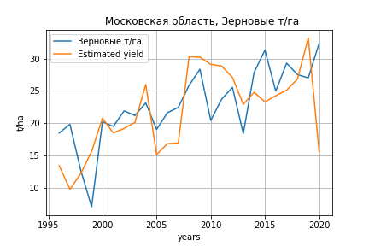
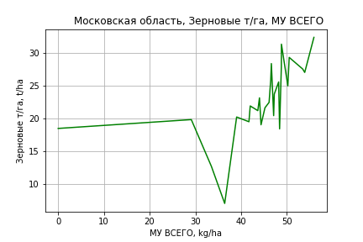
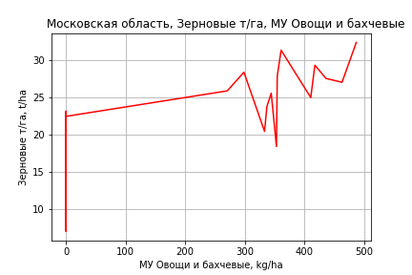
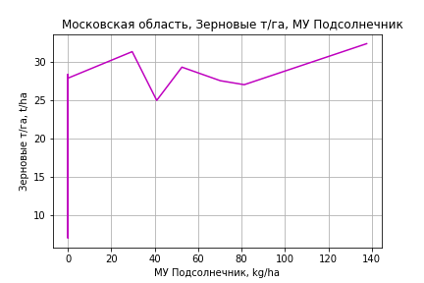
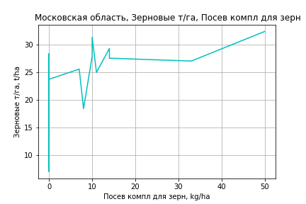
 | Московская область
Зерновые т/га
Calculated on the basis of information in the (25) years: 1996.0-2020.0
 |  | Iteration 1 |  | Iteration 2 |  | Iteration 3 |  | Iteration 4 |  | Iteration 5 |  | Iteration 6 |  | Iteration 7 |  | Iteration 8 |  | Iteration 9 |  | Iteration 10 |  | Iteration 11 |  | Iteration 12 |  | Iteration 13
 |  | beta | P_value | beta | P_value | beta | P_value | beta | P_value | beta | P_value | beta | P_value | beta | P_value | beta | P_value | beta | P_value | beta | P_value | beta | P_value | beta | P_value | beta | P_value
Parameters | Variables
МУ ВСЕГО | C1 | 0.53423170017 | 0.12486492628 | 0.50156651864 | 0.019605611452 | 0.49082110366 | 0.00027372828243 | 0.49082110366 | 0.00027372828243 | 0.49082110366 | 0.00027372828243 | 0.49069585403 | 0.00015640505839 | 0.43564198524 | 0.0002137663487 | 0.35339639994 | 0.0068877175043 | 0.35425226382 | 0.0062042005716 | 0.32135582411 | 0.018296193737 | 0.31751789847 | 0.017108897401 | 0.38216287224 | 0.0041809997479 | 0.33514183925 | 9.1339037065E-07
МУ Зерновые плюс зернобоб | C2 | -0.034516704537 | 0.90081335384
МУ Картофель | C3 | 0.00010518025782 | 0.99615398526 | -0.0012339914271 | 0.94584248783
МУ Овощи и бахчевые | C4 | 0.023751901237 | 0.061409266899 | 0.023320721168 | 0.04522617052 | 0.023070220879 | 0.029102565953 | 0.023070220879 | 0.029102565953 | 0.023070220879 | 0.029102565953 | 0.023108349169 | 0.022913665682 | 0.027839107884 | 0.005658846492 | 0.035766066056 | 0.0048307355159 | 0.035608641725 | 0.0045123494751 | 0.037782763061 | 0.0053672012671 | 0.038395708419 | 0.0038938828239 | 0.025357190573 | 0.0070856415142 | 0.026012000748 | 0.0044265130664
МУ Овощи | C5 | -0.0018143384517 | 0.993179842 | -0.01184333058 | 0.94973216442 | -0.010280117208 | 0.95417076683
МУ Подсолнечник | C6 | 0.048152575217 | 0.1809725141 | 0.047882860567 | 0.16325353986 | 0.047896509962 | 0.14606690775 | 0.047896509962 | 0.14606690775 | 0.047896509962 | 0.14606690775 | 0.047923838352 | 0.13072731797 | 0.053114061026 | 0.10219406249 | 0.068228845471 | 0.10466568098 | 0.068600926851 | 0.10027798781 | 0.075394852377 | 0.098893894499 | 0.077064266583 | 0.085487319784 | 0.078546361817 | 0.089170528281 | 0.074167735917 | 0.091838338987
МУ Сахарная свекла | C7 | 1.6864328198E-16 | 0.26284043375 | -9.5238655423E-16 | 0.57998322043 | -5.9453352955E-16 | 0.2665563598 | -1.6363450185E-15 | 0.72735122719
МУ СХ Культуры Всего | C8 | -0.00029494868002 | 0.993179842 | -0.001925315929 | 0.94973216442 | -0.0016711915014 | 0.95417076683 | -0.064907995739 | 0.95417076683 | -0.064907995739 | 0.95417076683
Тракторы | C9 | -0.025936934502 | 0.8358690274 | -0.030221478261 | 0.79300540978 | -0.028216329624 | 0.79159745588 | -0.028216329624 | 0.79159745588 | -0.028216329624 | 0.79159745588 | -0.02216513702 | 0.18742946633
Тракторы колесные | C10 | 0.036877332888 | 0.83280656441 | 0.043011401037 | 0.78853534131 | 0.040266512506 | 0.7867797336 | 0.040266512506 | 0.7867797336 | 0.040266512506 | 0.7867797336 | 0.031815728956 | 0.1451872401 | 0.0037807436629 | 0.37557782303 | 0.0035149489283 | 0.52690392139 | 0.0039459173344 | 0.4738945865 | 0.0016191526445 | 0.78389145371 | -0.0017327200202 | 0.13539885185
Опрыскиватели | C11 | 0.15689229815 | 0.58033817195 | 0.14131447779 | 0.56126693359 | 0.14479955764 | 0.52575445046 | 0.14479955764 | 0.52575445046 | 0.14479955764 | 0.52575445046 | 0.15344715856 | 0.35357704292 | 0.32737354878 | 0.0058979866117 | 0.051212086471 | 0.56312597206 | 0.030801066047 | 0.71648860724 | -0.048622002284 | 0.56416528018
Копатели картофеля | C12 | -0.014072926129 | 0.96269627577 | -0.019852705149 | 0.94433534796 | -0.017069048401 | 0.94958154031 | -0.017069048401 | 0.94958154031 | -0.017069048401 | 0.94958154031 | -0.022839764775 | 0.92455242586 | 0.14520829849 | 0.49911867593 | -0.21943910241 | 0.37377836955
Машины для мин удобр | C13 | -0.15189638375 | 0.39049608474 | -0.14424868912 | 0.36234775806 | -0.14581416293 | 0.33220910386 | -0.14581416293 | 0.33220910386 | -0.14581416293 | 0.33220910386 | -0.14551600816 | 0.31435110238 | -0.30132886648 | 0.0029340387238
Посев компл для зерн | C14 | -0.42353000127 | 0.50155978365 | -0.44317245194 | 0.4480705377 | -0.42967174582 | 0.41453535331 | -0.42967174582 | 0.41453535331 | -0.42967174582 | 0.41453535331 | -0.40309167194 | 0.093579815868 | -0.30317092045 | 0.18564041569 | -0.075893101888 | 0.78555250596 | 0.12048181286 | 0.48801962552 | 0.30318393986 | 0.079631257592 | 0.25936129533 | 0.084792636177 | 0.1408702647 | 0.27289840759 | 0.14862943339 | 0.23397547249
Сеялки | C15 | -0.010486086399 | 0.79591996286 | -0.011074501115 | 0.77371468808 | -0.010921896953 | 0.7671790958 | -0.010921896953 | 0.7671790958 | -0.010921896953 | 0.7671790958 | -0.0095590470946 | 0.72505562018 | -0.022029785389 | 0.40714080442 | -0.030571991767 | 0.37860767298 | -0.052343745251 | 0.042249414679
Энерг мощ лс/100га | C16 | -0.0085988797 | 0.37889636049 | -0.008528255088 | 0.36051988508 | -0.00827836535 | 0.31346991224 | -0.00827836535 | 0.31346991224 | -0.00827836535 | 0.31346991224 | -0.0082726574319 | 0.29524206216 | -0.0047145330501 | 0.53248020345 | -0.00053109696873 | 0.95639091142 | -0.00065604435414 | 0.94583217061 | 0.00090214841177 | 0.93213782095 | 0.00094909325065 | 0.92730190745 | -0.0043941263013 | 0.66559685966

 | R2 |  | 0.981 |  | 0.981 |  | 0.981 |  | 0.981 |  | 0.981 |  | 0.981 |  | 0.979 |  | 0.961 |  | 0.959 |  | 0.947 |  | 0.946 |  | 0.939 |  | 0.938
 | R2 adj. |  | 0.957 |  | 0.961 |  | 0.964 |  | 0.964 |  | 0.964 |  | 0.966 |  | 0.964 |  | 0.939 |  | 0.939 |  | 0.926 |  | 0.929 |  | 0.924 |  | 0.927
 | F-statistic |  | 41.101377829 |  | 48.21426864 |  | 56.561688892 |  | 56.561688892 |  | 56.561688892 |  | 66.432218641 |  | 68.667268806 |  | 43.462572298 |  | 49.262454478 |  | 45.869454756 |  | 55.365014885 |  | 61.545645204 |  | 79.958786072
 | F value |  | 1.9078172638E-07 |  | 2.6539000552E-08 |  | 3.3905826705E-09 |  | 3.3905826705E-09 |  | 3.3905826705E-09 |  | 3.9934069358E-10 |  | 1.1231212462E-10 |  | 1.4650690896E-09 |  | 2.9691081943E-10 |  | 3.360588634E-10 |  | 5.0440910639E-11 |  | 1.8655571457E-11 |  | 2.1239236744E-12
 | P value |  | 8.0730096175E+18 |  | 1.7215934101E+18 |  | 2.8406073628E+18 |  | 3.0547911869E+18 |  | 5951.0283124 |  | 1557.0630845 |  | 823.47237031 |  | 820.11913701 |  | 430.00624503 |  | 367.51026791 |  | 329.59464915 |  | 51.420863631 |  | 26.331501565
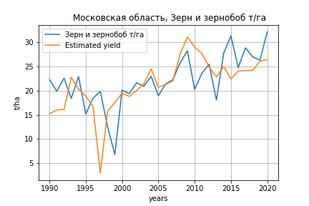
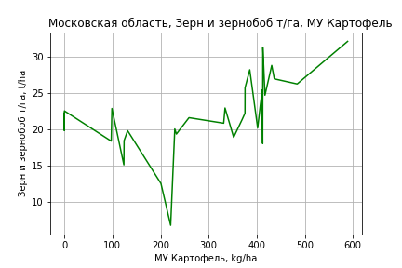
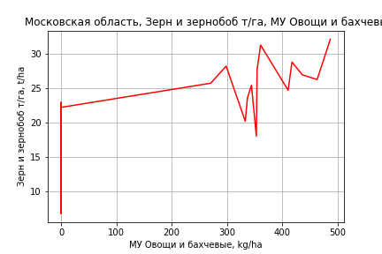
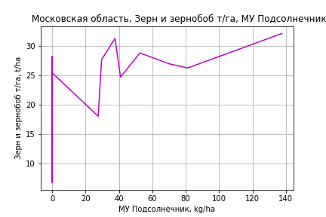
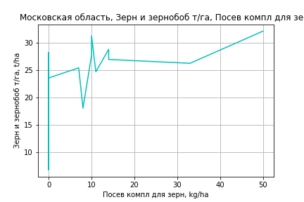
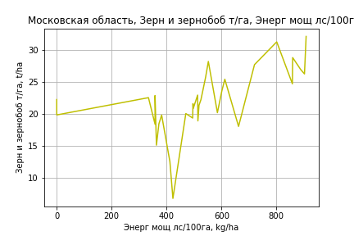
Зерн и зернобоб т/га
 |  | Iteration 1 |  | Iteration 2 |  | Iteration 3 |  | Iteration 4 |  | Iteration 5 |  | Iteration 6 |  | Iteration 7 |  | Iteration 8 |  | Iteration 9 |  | Iteration 10 |  | Iteration 11 |  | Iteration 12
 |  | beta | P_value | beta | P_value | beta | P_value | beta | P_value | beta | P_value | beta | P_value | beta | P_value | beta | P_value | beta | P_value | beta | P_value | beta | P_value | beta | P_value
Parameters | Variables
МУ ВСЕГО | C1 | -0.1159568946 | 0.69831165939
МУ Зерновые плюс зернобоб | C2 | 0.081129819134 | 0.79406339395 | -0.037721902702 | 0.46800242402
МУ Картофель | C3 | 0.025040102368 | 0.12271813724 | 0.028948471139 | 0.021773940366 | 0.022986870672 | 0.011000219516 | 0.022926996935 | 0.0092511819226 | 0.022926996935 | 0.0092511819226 | 0.022610810852 | 0.009267589393 | 0.024269026484 | 0.0059101667393 | 0.024269026484 | 0.0059101667393 | 0.02427222486 | 0.0047955664564 | 0.024720728012 | 0.0037241341909 | 0.02649036506 | 0.0019677470606 | 0.030233749061 | 0.00072876710787
МУ Овощи и бахчевые | C4 | 0.029963590239 | 0.033250703999 | 0.03174165809 | 0.015209864238 | 0.032866909672 | 0.010597932706 | 0.032746225576 | 0.0089308430481 | 0.032746225576 | 0.0089308430481 | 0.032012467259 | 0.0093509501222 | 0.03181187025 | 0.010793769652 | 0.03181187025 | 0.010793769652 | 0.031802648654 | 0.0087049634501 | 0.03132796359 | 0.0088178541911 | 0.029151627285 | 0.013687230177 | 0.014140488509 | 0.1172184286
МУ Овощи | C5 | 0.0090945927889 | 0.97043939533 | 0.042827217883 | 0.84839061678 | 0.026806629535 | 0.90304553232 | -0.023252162179 | 0.41612038475
МУ Подсолнечник | C6 | 0.039031680215 | 0.31101131014 | 0.039887085706 | 0.28799974309 | 0.041944918723 | 0.25699327598 | 0.041956360573 | 0.24505541884 | 0.041956360573 | 0.24505541884 | 0.041316134564 | 0.24791248962 | 0.041307783842 | 0.2569475572 | 0.041307783842 | 0.2569475572 | 0.041301031075 | 0.24607153747 | 0.04071210396 | 0.24847659362 | 0.038791204674 | 0.27582610905 | 0.033532583535 | 0.37089216218
МУ Сахарная свекла | C7 | 2.3213356296E-16 | 0.91302706197 | 1.618563531E-16 | 0.7758548422 | 1.5294307738E-17 | 0.79266582762 | -8.0575983886E-17 | 0.38765808846 | 1.3575610035E-16 | 0.526981641 | 8.8767688836E-18 | 0.80998804355 | -8.3687726016E-17 | 0.60862011168
МУ СХ Культуры Всего | C8 | 0.0014784662343 | 0.97043939533 | 0.0069622243701 | 0.84839061678 | 0.0043578308059 | 0.90304553232 | -0.0037799973516 | 0.41612038475 | -0.14681264941 | 0.41612038475
Тракторы | C9 | 0.029535306185 | 0.83436006381 | 0.043375938953 | 0.74511090802 | 0.03228702715 | 0.8050210828 | 0.0023053980787 | 0.57626154798 | 0.0023053980787 | 0.57626154798 | 0.0013617494753 | 0.7282044653 | -2.5764049308E-05 | 0.99467054708 | -2.5764049308E-05 | 0.99467054708
Тракторы колесные | C10 | -0.037395541066 | 0.84964625437 | -0.057264182432 | 0.75816396622 | -0.041821182058 | 0.81857913978
Опрыскиватели | C11 | 0.28974760015 | 0.36780010495 | 0.34239623463 | 0.2315660175 | 0.31502128377 | 0.25910211511 | 0.26806713844 | 0.14371998181 | 0.26806713844 | 0.14371998181 | 0.1528108518 | 0.1704785983 | 0.043153128734 | 0.56975210996 | 0.043153128734 | 0.56975210996 | 0.042783144606 | 0.39915719883 | 0.03048857865 | 0.52229657839 | -0.02711312011 | 0.049960831238
Копатели картофеля | C12 | 0.10806810298 | 0.75612303833 | 0.12703569365 | 0.70557617134 | 0.11114346609 | 0.73713505742 | 0.13476814729 | 0.66091341063 | 0.13476814729 | 0.66091341063 | 0.0011779443902 | 0.99635036977 | -0.17444832274 | 0.44739930752 | -0.17444832274 | 0.44739930752 | -0.17434004724 | 0.43616697086
Машины для мин удобр | C13 | -0.24588676404 | 0.22438782872 | -0.27207777971 | 0.14587648979 | -0.25881682464 | 0.15772856057 | -0.25617734281 | 0.15064289507 | -0.25617734281 | 0.15064289507 | -0.14268246154 | 0.17918868525
Посев компл для зерн | C14 | 0.040259900252 | 0.95277741512 | 0.10237760866 | 0.87383762349 | 0.037652231954 | 0.95237066201 | -0.09267113701 | 0.72900284762 | -0.09267113701 | 0.72900284762 | -0.06881905893 | 0.79402013605 | -0.010211280463 | 0.96928398996 | -0.010211280463 | 0.96928398996 | -0.0096450453197 | 0.9686772725 | 0.14255893254 | 0.34395577744 | 0.2376966541 | 0.077439053129 | 0.083164106687 | 0.46202157685
Сеялки | C15 | -0.014506237029 | 0.75944271841 | -0.012612711849 | 0.78370494754 | -0.013805444121 | 0.76079449733 | -0.020158039539 | 0.56595819948 | -0.020158039539 | 0.56595819948 | -0.0091162498169 | 0.77605515426 | -0.010663282768 | 0.74426685574 | -0.010663282768 | 0.74426685574 | -0.010722899714 | 0.72722531388 | -0.027530967228 | 0.21393837688
Энерг мощ лс/100га | C16 | 0.020896730761 | 5.4097609429E-06 | 0.0207134055 | 2.9244917263E-06 | 0.019684522078 | 8.1070671288E-07 | 0.019708224282 | 4.0795467371E-07 | 0.019708224282 | 4.0795467371E-07 | 0.019926041058 | 2.1056329886E-07 | 0.01922880553 | 2.8587804142E-07 | 0.01922880553 | 2.8587804142E-07 | 0.019228351501 | 1.5119150709E-07 | 0.019117344234 | 1.0902513074E-07 | 0.01862608497 | 1.3481967646E-07 | 0.017744957079 | 5.272690046E-07

 | R2 |  | 0.965 |  | 0.965 |  | 0.964 |  | 0.964 |  | 0.964 |  | 0.962 |  | 0.959 |  | 0.959 |  | 0.959 |  | 0.958 |  | 0.955 |  | 0.947
 | R2 adj. |  | 0.936 |  | 0.939 |  | 0.941 |  | 0.944 |  | 0.944 |  | 0.945 |  | 0.942 |  | 0.942 |  | 0.945 |  | 0.946 |  | 0.944 |  | 0.937
 | F-statistic |  | 33.637979587 |  | 37.996397707 |  | 42.115073741 |  | 48.219356474 |  | 48.219356474 |  | 53.767195094 |  | 57.109536406 |  | 57.109536406 |  | 67.168457165 |  | 77.881196335 |  | 88.363508865 |  | 93.521580687
 | F value |  | 1.3067910682E-09 |  | 2.2053915234E-10 |  | 4.2706952166E-11 |  | 6.0815629619E-12 |  | 6.0815629619E-12 |  | 1.1132969872E-12 |  | 3.5133677788E-13 |  | 3.5133677788E-13 |  | 4.1013684966E-14 |  | 6.0182654277E-15 |  | 1.3258707135E-15 |  | 9.0144475996E-16
 | P value |  | 7.2400593052E+19 |  | 3.0918247841E+18 |  | 2.8746049447E+18 |  | 5.172265658E+18 |  | 8.5128631223E+17 |  | 2.3156763808E+18 |  | 6.783494507E+17 |  | 1021.9066581 |  | 222.7576936 |  | 108.81637778 |  | 87.447310025 |  | 70.290103182

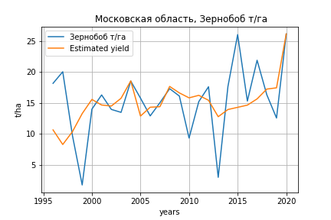
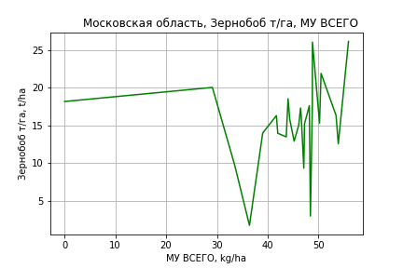
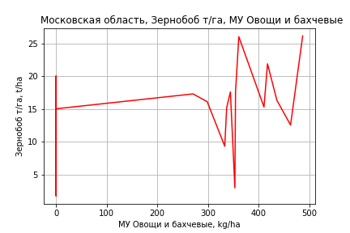
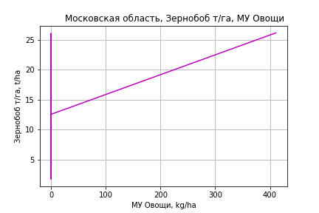
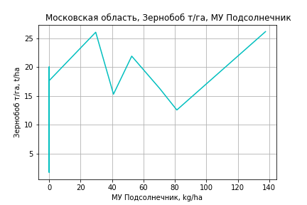
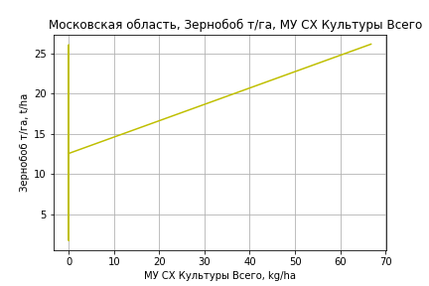
Зернобоб т/га
Calculated on the basis of information in the (25) years: 1996.0-2020.0
 |  | Iteration 1 |  | Iteration 2 |  | Iteration 3 |  | Iteration 4 |  | Iteration 5 |  | Iteration 6 |  | Iteration 7 |  | Iteration 8 |  | Iteration 9 |  | Iteration 10 |  | Iteration 11 |  | Iteration 12
 |  | beta | P_value | beta | P_value | beta | P_value | beta | P_value | beta | P_value | beta | P_value | beta | P_value | beta | P_value | beta | P_value | beta | P_value | beta | P_value | beta | P_value
Parameters | Variables
МУ ВСЕГО | C1 | 0.48022757451 | 0.27028028616 | 0.46870200844 | 0.26665669922 | 0.35139002158 | 0.018489765624 | 0.35139002158 | 0.018489765624 | 0.38473754909 | 0.01099835059 | 0.38373238879 | 0.0084423715263 | 0.3844013397 | 0.0066997845698 | 0.38527499522 | 0.0055022220338 | 0.32593727591 | 0.0081898104502 | 0.34337360609 | 0.0054129789773 | 0.3803613205 | 0.0025786373018 | 0.28544937113 | 7.4224577039E-06
МУ Зерновые плюс зернобоб | C2 | 0.013326900966 | 0.97015059435 | -0.091349960928 | 0.76214896172
МУ Картофель | C3 | -0.016760965748 | 0.55373295674
МУ Овощи и бахчевые | C4 | 0.018609556223 | 0.23081413784 | 0.017339125102 | 0.24356638142 | 0.015478520439 | 0.23196763399 | 0.015478520439 | 0.23196763399 | 0.012890431524 | 0.31993515096 | 0.013046676989 | 0.29415246897 | 0.01323451205 | 0.27453139823 | 0.013187056581 | 0.26670393605 | 0.017217442579 | 0.13413153231 | 0.015566575073 | 0.17161583485 | 0.0033255407996 | 0.67747578804 | 0.0055747659341 | 0.46576832383
МУ Овощи | C5 | -0.0030572761634 | 0.99106648407 | 0.043445035311 | 0.86443266218 | 0.021392613459 | 0.92738001644 | 0.021392613459 | 0.92738001644 | 0.032036922695 | 0.89394923359 | 0.057544109498 | 0.017241818193 | 0.057646066537 | 0.014235330156 | 0.057703573208 | 0.012204139062 | 0.047618719801 | 0.019786198305 | 0.05981008456 | 0.00093566606393 | 0.058815610824 | 0.001347822432 | 0.056624296674 | 0.0015729793124
МУ Подсолнечник | C6 | 0.041799820717 | 0.3558462412 | 0.042758243112 | 0.33087068027 | 0.042083634302 | 0.31936425768 | 0.042083634302 | 0.31936425768 | 0.041089065395 | 0.34100095773 | 0.041239226371 | 0.32198532037 | 0.041598285829 | 0.30506476058 | 0.04196924543 | 0.29132954708 | 0.044850116194 | 0.26180273991 | 0.044347134141 | 0.26955177722 | 0.044524250701 | 0.28290562251 | 0.037333936538 | 0.35602271381
МУ Сахарная свекла | C7 | 1.4716140458E-16 | 0.44035884552 | 3.1554612347E-16 | 0.78796481728 | -3.6551048301E-16 | 0.5956717005
МУ СХ Культуры Всего | C8 | -0.00049700736267 | 0.99106648407 | 0.0070626601153 | 0.86443266218 | 0.0034776990457 | 0.92738001644 | 0.0034776990457 | 0.92738001644 | 0.0052080955745 | 0.89394923359 | 0.0093546819358 | 0.017241818193 | 0.0093712566241 | 0.014235330156 | 0.0093806052198 | 0.012204139062 | 0.007741156859 | 0.019786198305 | 0.0097230511082 | 0.00093566606393 | 0.0095613840744 | 0.001347822432 | 0.0092051521842 | 0.0015729793124
Тракторы | C9 | -0.026458768054 | 0.86945298306 | 0.0071708961471 | 0.96094626388 | 0.0015906997321 | 0.99092878115 | 0.0015906997321 | 0.99092878115 | -0.015217904303 | 0.91508648881
Тракторы колесные | C10 | 0.04502378487 | 0.84118894839 | -0.0018279281742 | 0.99286380946 | 0.006522490482 | 0.97332149277 | 0.006522490482 | 0.97332149277 | 0.02688004902 | 0.89265324995 | 0.0056537167792 | 0.33289729728 | 0.0036968290754 | 0.32856927452 | 0.0033106717383 | 0.36398129623 | 0.0025278244914 | 0.47980722128 | -0.0013157706368 | 0.13677127701
Опрыскиватели | C11 | 0.13765073977 | 0.70503575607 | 0.22075973368 | 0.50136720771 | 0.18954193485 | 0.52670044599 | 0.18954193485 | 0.52670044599 | -0.062594290766 | 0.7850161219 | -0.040173820853 | 0.6492160962
Копатели картофеля | C12 | 0.1499786387 | 0.69940647236 | 0.19615490574 | 0.59675615732 | 0.1888534758 | 0.59591119532 | 0.1888534758 | 0.59591119532 | -0.097735407224 | 0.72998495566 | -0.11134691092 | 0.64843775684 | -0.13991332534 | 0.54376006174
Машины для мин удобр | C13 | -0.22627570899 | 0.32281024419 | -0.26557965747 | 0.21607258046 | -0.24983593536 | 0.21112868799 | -0.24983593536 | 0.21112868799
Посев компл для зерн | C14 | -0.44878803536 | 0.57858986662 | -0.25027573487 | 0.72490758385 | -0.2634846361 | 0.70000672396 | -0.2634846361 | 0.70000672396 | -0.2741171917 | 0.69549060807 | -0.20672702925 | 0.47524447305 | -0.27629605977 | 0.25350922065 | -0.16642337675 | 0.27961805919
Сеялки | C15 | -0.02821606205 | 0.59048383574 | -0.02486107029 | 0.62298359119 | -0.0259800374 | 0.59289037765 | -0.0259800374 | 0.59289037765 | -0.014062224358 | 0.77256626478 | -0.010814845895 | 0.76759770917 | -0.012568807062 | 0.7230855954 | -0.028028905272 | 0.25740726557 | -0.027205210006 | 0.27320808747
Энерг мощ лс/100га | C16 | -0.0092104915723 | 0.46129307023 | -0.0068529078092 | 0.54953699513 | -0.0059482824344 | 0.57559588484 | -0.0059482824344 | 0.57559588484 | -0.0084340751831 | 0.43296423815 | -0.0083776318563 | 0.41912492092 | -0.0084857863401 | 0.400803126 | -0.0086119690351 | 0.38459529661 | -0.0043597041598 | 0.63118968491 | -0.0056620652805 | 0.53301449458 | -0.0086160999535 | 0.35058263666

 | R2 |  | 0.936 |  | 0.934 |  | 0.933 |  | 0.933 |  | 0.925 |  | 0.924 |  | 0.923 |  | 0.922 |  | 0.916 |  | 0.91 |  | 0.898 |  | 0.894
 | R2 adj. |  | 0.855 |  | 0.862 |  | 0.872 |  | 0.872 |  | 0.865 |  | 0.874 |  | 0.88 |  | 0.885 |  | 0.883 |  | 0.881 |  | 0.873 |  | 0.873
 | F-statistic |  | 11.508508252 |  | 13.046661907 |  | 15.181757195 |  | 15.181757195 |  | 15.591562222 |  | 18.359050099 |  | 21.425641168 |  | 24.958901743 |  | 27.962217677 |  | 31.943204763 |  | 35.350233868 |  | 44.141092009
 | F value |  | 0.00012762320946 |  | 3.991268355E-05 |  | 1.0206683227E-05 |  | 1.0206683227E-05 |  | 5.3219275937E-06 |  | 1.1890155048E-06 |  | 2.7075497876E-07 |  | 6.183235683E-08 |  | 1.9857443653E-08 |  | 6.04079043E-09 |  | 2.8893468777E-09 |  | 6.2333702347E-10
 | P value |  | 8.0730096175E+18 |  | 6.3910959218E+18 |  | 2.8406073628E+18 |  | 5.5126751256E+17 |  | 2.269325039E+18 |  | 8.4487803626E+17 |  | 2.2569306363E+18 |  | 1.1330598676E+18 |  | 3.2072154509E+18 |  | 3.0234539568E+18 |  | 6.5718693321E+17 |  | 3.3121766814E+17
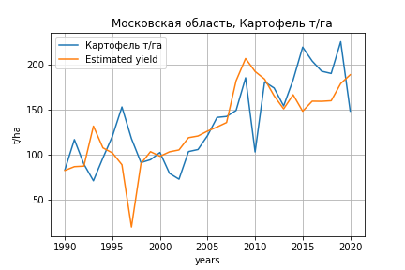
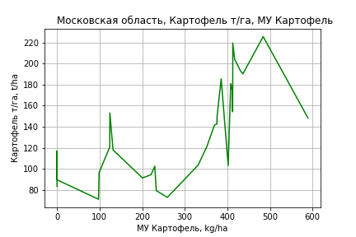
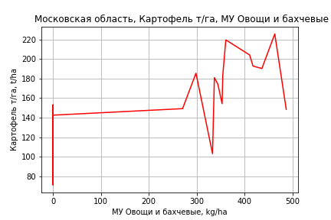
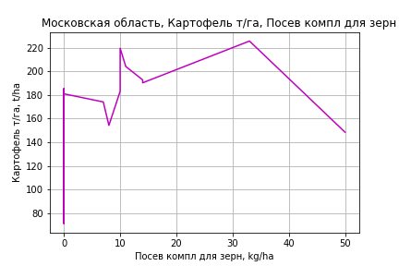
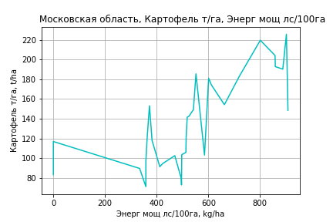
Картофель т/га
 |  | Iteration 1 |  | Iteration 2 |  | Iteration 3 |  | Iteration 4 |  | Iteration 5 |  | Iteration 6 |  | Iteration 7 |  | Iteration 8 |  | Iteration 9 |  | Iteration 10 |  | Iteration 11 |  | Iteration 12 |  | Iteration 13
 |  | beta | P_value | beta | P_value | beta | P_value | beta | P_value | beta | P_value | beta | P_value | beta | P_value | beta | P_value | beta | P_value | beta | P_value | beta | P_value | beta | P_value | beta | P_value
Parameters | Variables
МУ ВСЕГО | C1 | 2.4277470915 | 0.14913620235 | -0.39495889673 | 0.18968444665
МУ Зерновые плюс зернобоб | C2 | -2.9796300341 | 0.092458878188
МУ Картофель | C3 | 0.34344074083 | 0.00078238274476 | 0.23463683163 | 0.0012569682963 | 0.18397114853 | 0.0015955726819 | 0.18397114853 | 0.0015955726819 | 0.17647606035 | 0.00084886612528 | 0.17647606035 | 0.00084886612528 | 0.17697012242 | 0.00063408766141 | 0.1683120008 | 0.003491621653 | 0.16865577265 | 0.0031666099302 | 0.16499816704 | 0.002600947411 | 0.16565602061 | 0.002060875693 | 0.16971164544 | 0.001711088059 | 0.20180137492 | 0.0005538879926
МУ Овощи и бахчевые | C4 | 0.28239742771 | 0.00093233194715 | 0.24169342488 | 0.0030906804782 | 0.25982549887 | 0.0016814350923 | 0.25982549887 | 0.0016814350923 | 0.26983349319 | 0.0004695604171 | 0.26983349319 | 0.0004695604171 | 0.27090725075 | 0.00033577834703 | 0.25546547148 | 0.0022139482111 | 0.24839151631 | 0.0024295009452 | 0.24903714503 | 0.0019375045894 | 0.24829991446 | 0.0016178972978 | 0.23979924341 | 0.0021996560321 | 0.11439348998 | 0.051187065595
МУ Овощи | C5 | 0.35247032315 | 0.79281220778 | -0.50539157673 | 0.7025676578 | -0.56242305868 | 0.6773517812
МУ Подсолнечник | C6 | -0.093078207951 | 0.6542512263 | -0.10918468673 | 0.61930263079 | -0.084187124074 | 0.70620416052 | -0.084187124074 | 0.70620416052
МУ Сахарная свекла | C7 | 7.2975505644E-15 | 0.53196312524 | -5.6991014661E-16 | 0.72176859831 | -1.2207061509E-16 | 0.73231305555 | -1.0462429352E-14 | 0.7140318918 | -7.8821829785E-15 | 0.72766639111
МУ СХ Культуры Всего | C8 | 0.057299483712 | 0.79281220778 | -0.082159190482 | 0.7025676578 | -0.091430536909 | 0.6773517812 | -3.551102848 | 0.6773517812 | -3.564822846 | 0.66924813928 | -3.564822846 | 0.66924813928
Тракторы | C9 | 0.40037653866 | 0.60500949098 | 0.038042872325 | 0.96139507129 | -0.033817288486 | 0.96632653942 | -0.033817288486 | 0.96632653942 | -0.034425872348 | 0.96494257974 | -0.034425872348 | 0.96494257973 | 0.2974274981 | 0.012910399836 | -0.023921201923 | 0.39221720615
Тракторы колесные | C10 | -0.573972212 | 0.59562141429 | -0.054921151799 | 0.96002185215 | 0.043133737972 | 0.96919129677 | 0.043133737972 | 0.96919129677 | 0.043711883529 | 0.96806960049 | 0.043711883529 | 0.96806960049 | -0.4197474269 | 0.0067372818257
Опрыскиватели | C11 | 3.8815384662 | 0.036569759588 | 2.5371860427 | 0.13601994638 | 2.4227328291 | 0.16072706996 | 2.4227328291 | 0.16072706996 | 2.4364099231 | 0.14908492876 | 2.4364099231 | 0.14908492876 | 2.9079702213 | 0.022633980098 | -0.052580930054 | 0.94569599216 | -0.24678499437 | 0.73708897881
Копатели картофеля | C12 | 2.5716453836 | 0.1869656555 | 2.0734987477 | 0.30359751122 | 1.9675538469 | 0.3376070019 | 1.9675538469 | 0.3376070019 | 1.9639550871 | 0.32756130409 | 1.9639550871 | 0.32756130409 | 1.6455090295 | 0.36534292668 | -1.0059823408 | 0.58276227679 | -0.7108934192 | 0.69050890083 | -0.5428169102 | 0.74661425357
Машины для мин удобр | C13 | -2.6218475544 | 0.024834479775 | -1.9538938214 | 0.080706560453 | -1.900790453 | 0.094114321337 | -1.900790453 | 0.094114321337 | -1.9080254926 | 0.085638386732 | -1.9080254926 | 0.085638386732 | -1.8892070847 | 0.081860773726 | 0.58964221589 | 0.42670323587 | 0.4254843238 | 0.54909776456 | 0.21745731928 | 0.51940084392 | 0.16437868043 | 0.56923200026 | -0.17573683833 | 0.016228330862
Посев компл для зерн | C14 | 2.5552453351 | 0.49441918218 | 0.89478523265 | 0.81394299409 | 0.41175212343 | 0.91514233793 | 0.41175212342 | 0.91514233793 | 0.41384268146 | 0.91278311049 | 0.41384268146 | 0.91278311049 | 1.8682046205 | 0.25641243615 | 1.0764567216 | 0.56561557814 | 1.5004431748 | 0.40561972925 | 1.1981273939 | 0.4331524991 | 1.6124711806 | 0.052692622183 | 1.6098311822 | 0.054793883258 | 0.69695305952 | 0.38449136912
Сеялки | C15 | -0.30782190413 | 0.24324729927 | -0.35664911639 | 0.19993426439 | -0.36299961728 | 0.20091455222 | -0.36299961728 | 0.20091455222 | -0.36440200158 | 0.18912744242 | -0.36440200158 | 0.18912744242 | -0.28932929592 | 0.16399692363 | -0.11460037405 | 0.61455682672 | -0.16456271916 | 0.45344360452 | -0.17299964417 | 0.41896170765 | -0.21115108023 | 0.23065028577
Энерг мощ лс/100га | C16 | 0.11131960933 | 7.3605576418E-06 | 0.11342411235 | 8.8710691042E-06 | 0.10175805628 | 8.0490076699E-06 | 0.10175805628 | 8.0490076699E-06 | 0.10071741239 | 4.6468510198E-06 | 0.10071741239 | 4.6468510198E-06 | 0.100542142 | 2.8947958237E-06 | 0.1053191007 | 1.0025971858E-05 | 0.10565616875 | 7.5532308346E-06 | 0.10706088138 | 2.7710824575E-06 | 0.10692508563 | 1.7919300441E-06 | 0.10594580243 | 2.0020844027E-06 | 0.096368004233 | 2.0258929841E-05

 | R2 |  | 0.974 |  | 0.969 |  | 0.966 |  | 0.966 |  | 0.966 |  | 0.966 |  | 0.965 |  | 0.95 |  | 0.949 |  | 0.948 |  | 0.948 |  | 0.945 |  | 0.931
 | R2 adj. |  | 0.952 |  | 0.947 |  | 0.944 |  | 0.944 |  | 0.947 |  | 0.947 |  | 0.949 |  | 0.93 |  | 0.931 |  | 0.933 |  | 0.936 |  | 0.934 |  | 0.921
 | F-statistic |  | 45.309203719 |  | 43.307564741 |  | 44.741672247 |  | 44.741672247 |  | 50.971118427 |  | 50.971118427 |  | 58.303921576 |  | 46.7198735 |  | 53.013865886 |  | 62.88857643 |  | 76.069931384 |  | 89.23325111 |  | 90.990642848
 | F value |  | 1.1772552948E-10 |  | 7.2148664308E-11 |  | 2.476501266E-11 |  | 2.476501266E-11 |  | 3.5891290069E-12 |  | 3.5891290069E-12 |  | 4.9567994605E-13 |  | 2.8118455552E-12 |  | 5.3383677486E-13 |  | 6.7872122753E-14 |  | 7.7728288197E-15 |  | 1.6001079667E-15 |  | 2.8979549348E-15
 | P value |  | 7.2400593052E+19 |  | 3.6942159708E+18 |  | 2.8746049447E+18 |  | 1.0540425341E+18 |  | 9.4919205235E+18 |  | 5954.9417642 |  | 1509.404681 |  | 1034.6934556 |  | 228.91215379 |  | 224.17259996 |  | 83.782691524 |  | 79.504924632 |  | 70.119111209
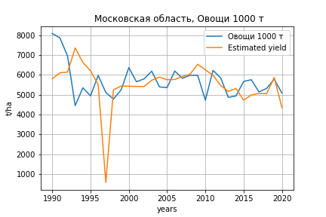
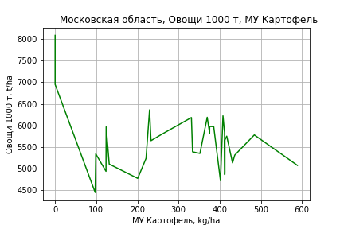
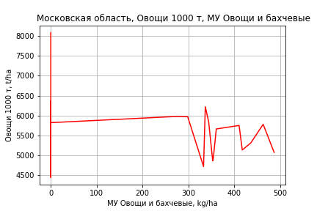
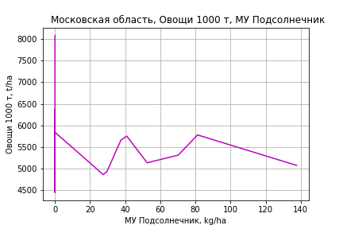
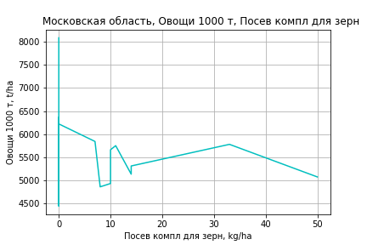
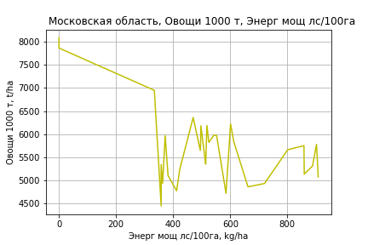
Овощи 1000 т
 |  | Iteration 1 |  | Iteration 2 |  | Iteration 3 |  | Iteration 4 |  | Iteration 5 |  | Iteration 6 |  | Iteration 7 |  | Iteration 8 |  | Iteration 9 |  | Iteration 10 |  | Iteration 11 |  | Iteration 12
 |  | beta | P_value | beta | P_value | beta | P_value | beta | P_value | beta | P_value | beta | P_value | beta | P_value | beta | P_value | beta | P_value | beta | P_value | beta | P_value | beta | P_value
Parameters | Variables
МУ ВСЕГО | C1 | 10.050572553 | 0.89133181202 | -26.725520916 | 0.040258462898
МУ Зерновые плюс зернобоб | C2 | -38.820604447 | 0.61320196873
МУ Картофель | C3 | 9.8822549609 | 0.018617675507 | 8.4646851711 | 0.0039638756366 | 5.0363112701 | 0.03662609814 | 5.0363112701 | 0.03662609814 | 5.0211637566 | 0.032478353635 | 5.0211637566 | 0.032478353635 | 4.9685803004 | 0.030611839466 | 5.1752435631 | 0.021446333304 | 5.1811649349 | 0.018332156478 | 5.3293476852 | 0.014780304493 | 5.4335076629 | 0.01034456153 | 5.8666259451 | 0.0047285829571
МУ Овощи и бахчевые | C4 | 1.8489079407 | 0.56938555854 | 1.3185890838 | 0.6605917118 | 2.5455246629 | 0.43385436591 | 2.5455246629 | 0.43385436591 | 2.5149926792 | 0.42729593313 | 2.5149926792 | 0.42729593313 | 2.3929647012 | 0.4397904131 | 2.3679643143 | 0.43792669206 | 2.3508917418 | 0.42751651705 | 2.1520448633 | 0.46446544239 | 2.0291853361 | 0.47697500162 | 0.29236147895 | 0.8902776785
МУ Овощи | C5 | 23.833382667 | 0.69415221351 | 12.65658652 | 0.81848413522 | 8.7974607312 | 0.88424109613 | 8.7974607312 | 0.88424109613 | -3.8669603711 | 0.62039289763
МУ Подсолнечник | C6 | 1.7834515174 | 0.84875012926 | 1.5736055853 | 0.86332144004 | 3.2651053572 | 0.74401334607 | 3.2651053572 | 0.74401334607 | 3.2680000417 | 0.7375198914 | 3.2680000417 | 0.7375198914 | 3.1615269926 | 0.74105502719 | 3.1604862429 | 0.73756151486 | 3.1479843826 | 0.73269004491 | 3.0091859888 | 0.74321109811 | 2.8891678006 | 0.74823342109 | 2.2807330384 | 0.79879570821
МУ Сахарная свекла | C7 | 3.1914159297E-13 | 0.54440332595 | -4.5311991108E-14 | 0.49943778371 | -4.4832312775E-15 | 0.77902026945
МУ СХ Культуры Всего | C8 | 3.8744837005 | 0.69415221351 | 2.0575232169 | 0.81848413522 | 1.4301628386 | 0.88424109613 | 1.4301628386 | 0.88424109613 | -0.62863401043 | 0.62039289763 | -24.415737895 | 0.62039289763
Тракторы | C9 | 17.450497723 | 0.61715808466 | 12.729773412 | 0.69848873891 | 7.8672415214 | 0.82655807546 | 7.8672415214 | 0.82655807546 | 0.28216080148 | 0.80260669683 | 0.28216080148 | 0.80260669683 | 0.12522693333 | 0.90620823569 | -0.04769875047 | 0.96241313147
Тракторы колесные | C10 | -23.977963147 | 0.62286471925 | -17.215420259 | 0.70704132116 | -10.580380438 | 0.83259182381 | -10.580380438 | 0.83259182381
Опрыскиватели | C11 | 76.0755302 | 0.33799814119 | 58.56041152 | 0.39933054424 | 50.815753078 | 0.5025547293 | 50.815753078 | 0.5025547293 | 38.936779404 | 0.43014863621 | 38.936779404 | 0.43014863621 | 19.769035366 | 0.50636310179 | 6.1024033586 | 0.7587366198 | 5.4174263822 | 0.68232038572 | 0.096375757102 | 0.99351246526 | -3.1370513958 | 0.36017767533
Копатели картофеля | C12 | 77.366238236 | 0.37192800077 | 70.87605211 | 0.39704584929 | 63.707122162 | 0.48566375804 | 63.707122162 | 0.48566375804 | 69.683952622 | 0.41153540045 | 69.683952622 | 0.41153540045 | 47.467179119 | 0.49971592427 | 25.578893492 | 0.66974776333 | 25.779351357 | 0.65936746333 | -11.877387621 | 0.77563556268
Машины для мин удобр | C13 | -49.620949771 | 0.31621763433 | -40.918403697 | 0.36525706442 | -37.325079947 | 0.4493070961 | -37.325079947 | 0.4493070961 | -36.65731494 | 0.44504396531 | -36.65731494 | 0.44504396531 | -17.782502146 | 0.53055500292
Посев компл для зерн | C14 | 121.60576491 | 0.47131828962 | 99.972184868 | 0.53055349524 | 67.286982507 | 0.69800940585 | 67.286982507 | 0.69800940585 | 34.316350026 | 0.64065308158 | 34.316350026 | 0.64065308158 | 38.283079657 | 0.59376526132 | 45.587361733 | 0.51445494359 | 46.635671665 | 0.47189756951 | 26.934811686 | 0.65756549416 | 41.261181448 | 0.22279303053 | 23.381404366 | 0.39075670073
Сеялки | C15 | -6.3030459 | 0.59030142579 | -6.939199339 | 0.54272331033 | -7.3689160657 | 0.55530548795 | -7.3689160657 | 0.55530548795 | -8.976065194 | 0.35502119533 | -8.976065194 | 0.35502119533 | -7.139755824 | 0.41534530741 | -7.3325623994 | 0.39600798358 | -7.4429353377 | 0.36001061995
Энерг мощ лс/100га | C16 | 7.74117779 | 2.1504485143E-08 | 7.7685966569 | 8.3769538385E-09 | 6.9791944481 | 1.7707911626E-08 | 6.9791944481 | 1.7707911626E-08 | 6.9851908912 | 7.3135574669E-09 | 6.9851908912 | 7.3135574669E-09 | 7.0214149994 | 2.8504801727E-09 | 6.9345185992 | 1.2648446399E-09 | 6.9336780234 | 5.2537405754E-10 | 6.8896260394 | 3.419775393E-10 | 6.8616304299 | 1.3219806713E-10 | 6.7596818726 | 8.2107923329E-11

 | R2 |  | 0.967 |  | 0.967 |  | 0.958 |  | 0.958 |  | 0.957 |  | 0.957 |  | 0.957 |  | 0.956 |  | 0.956 |  | 0.954 |  | 0.954 |  | 0.953
 | R2 adj. |  | 0.94 |  | 0.943 |  | 0.931 |  | 0.931 |  | 0.934 |  | 0.934 |  | 0.936 |  | 0.938 |  | 0.941 |  | 0.941 |  | 0.943 |  | 0.944
 | F-statistic |  | 35.750832767 |  | 40.118214925 |  | 35.743361075 |  | 35.743361075 |  | 40.941648501 |  | 40.941648501 |  | 46.670403013 |  | 53.246850826 |  | 62.618793867 |  | 71.821743383 |  | 86.967876367 |  | 104.7157141
 | F value |  | 8.0115426182E-10 |  | 1.387871938E-10 |  | 1.8541897539E-10 |  | 1.8541897539E-10 |  | 2.8525389415E-11 |  | 2.8525389415E-11 |  | 4.5406434815E-12 |  | 7.2770856861E-13 |  | 8.8064196132E-14 |  | 1.5119553077E-14 |  | 1.601131374E-15 |  | 2.2486492843E-16
 | P value |  | 7.2400593052E+19 |  | 3.6942159708E+18 |  | 2.8746049447E+18 |  | 1.5119614559E+18 |  | 2.5057641907E+18 |  | 1194.2081278 |  | 1034.7155049 |  | 1021.9066581 |  | 222.7576936 |  | 184.08436711 |  | 87.447310025 |  | 70.290103182

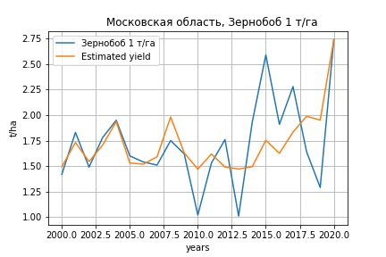
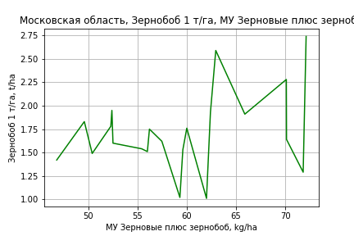
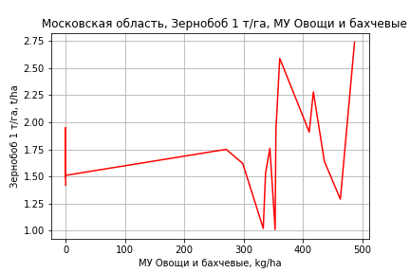
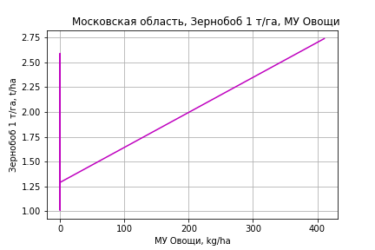
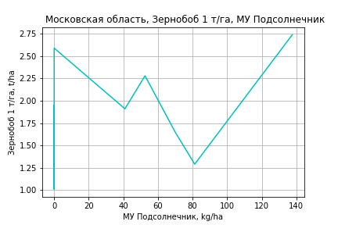
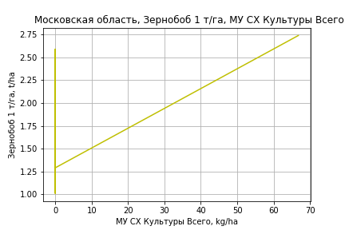
Зернобоб 1 т/га
Calculated on the basis of information in the (21) years: 2000.0-2020.0
 |  | Iteration 1 |  | Iteration 2 |  | Iteration 3 |  | Iteration 4 |  | Iteration 5 |  | Iteration 6 |  | Iteration 7 |  | Iteration 8 |  | Iteration 9 |  | Iteration 10 |  | Iteration 11 |  | Iteration 12
 |  | beta | P_value | beta | P_value | beta | P_value | beta | P_value | beta | P_value | beta | P_value | beta | P_value | beta | P_value | beta | P_value | beta | P_value | beta | P_value | beta | P_value
Parameters | Variables
МУ ВСЕГО | C1 | -0.084859338298 | 0.082931473202
МУ Зерновые плюс зернобоб | C2 | 0.03883908945 | 0.089850732523 | 0.010107862828 | 0.54840412922 | 0.012790179389 | 0.38262261135 | 0.027080832744 | 0.060661362294 | 0.026184125524 | 0.024697367699 | 0.027238577368 | 0.01973799129 | 0.019420629382 | 0.039048212995 | 0.017748411841 | 0.024700689571 | 0.017748411841 | 0.024700689571 | 0.018678699862 | 0.030219197634 | 0.027338038802 | 0.0016289447166 | 0.025494628548 | 8.3236466193E-08
МУ Картофель | C3 | 0.0033625328834 | 0.11703407534 | 0.00059008922454 | 0.7072776625 | 0.00035174565438 | 0.7965410878 | -0.00017725768393 | 0.90418193805
МУ Овощи и бахчевые | C4 | 0.0024346365982 | 0.025110873141 | 0.0020519878747 | 0.070750287053 | 0.0019664913891 | 0.060073511466 | 0.0012598345345 | 0.20127818048 | 0.0012318658111 | 0.17599766262 | 0.0011619180064 | 0.20084202363 | 0.001669433323 | 0.054414958944 | 0.0017914329731 | 0.02300516141 | 0.0017914329731 | 0.02300516141 | 0.0016713275582 | 0.0477754591 | 0.0004378987981 | 0.43193472445 | 0.00044467432665 | 0.41110504915
МУ Овощи | C5 | 0.0028504401822 | 0.80879577364 | 0.0052792726253 | 0.70131920865 | 7.7344554497E-05 | 0.96531142201 | 0.0019250427443 | 0.24515262626 | 0.0018529816737 | 0.20624625855 | 0.001780413276 | 0.22522285015 | 0.0023619229545 | 0.10577754048 | 0.0023657969855 | 0.094009579796 | 0.0023657969855 | 0.094009579796 | 0.0028002918537 | 0.07110272432 | 0.0015250988563 | 0.30197987198 | 0.0018250131996 | 0.063307932328
МУ Подсолнечник | C6 | 0.0039638801219 | 0.14664810343 | 0.0025801591412 | 0.37442138252 | 0.0025808767831 | 0.34880226069 | 0.0035420351762 | 0.24094084445 | 0.003617309818 | 0.19919392205 | 0.0037697535191 | 0.18374734834 | 0.0030045903883 | 0.28305661131 | 0.0028844635166 | 0.28290894178 | 0.0028844635166 | 0.28290894178 | 0.0030292026001 | 0.30662840839 | 0.0041245815264 | 0.20015931256 | 0.0036968337005 | 0.17417348004
МУ Сахарная свекла | C7 | 2.1906429159E-16 | 0.08182621259 | 6.2767700774E-19 | 0.86044616709 | 1.4141703063E-17 | 0.517898023 | -5.548737459E-17 | 0.16577906784 | 2.2561681382E-16 | 0.13536236432 | 5.0538766325E-17 | 0.23066657692 | 6.8856568353E-19 | 0.96197726238 | -2.1180331961E-18 | 0.51242730963
МУ СХ Культуры Всего | C8 | 0.00046338298593 | 0.80879577364 | 0.00085822713555 | 0.70131920865 | 1.2573549458E-05 | 0.96531142201 | 0.00031294536909 | 0.24515262626 | 0.00030123073138 | 0.20624625855 | 0.00028943361982 | 0.22522285015 | 0.00038396698096 | 0.10577754048 | 0.00038459676441 | 0.094009579796 | 0.00038459676441 | 0.094009579796 | 0.00045523060219 | 0.07110272432 | 0.0002479283257 | 0.30197987198 | 0.00029668402483 | 0.063307932328
Тракторы | C9 | 0.0085232987684 | 0.27955565858 | 0.003489779159 | 0.67588170367 | 0.00030955084164 | 0.193488438 | 0.00018868053103 | 0.43765597288 | 0.00018650964355 | 0.41885845488 | 0.00020794611187 | 0.37066191655 | 0.00026815545491 | 0.25486654463 | 0.0002051521494 | 0.19516767933 | 0.0002051521494 | 0.19516767933 | -9.8941203988E-05 | 0.056504461009
Тракторы колесные | C10 | -0.011081296971 | 0.30801735469 | -0.004437074316 | 0.70281024528
Опрыскиватели | C11 | 0.035502206447 | 0.074829315995 | 0.028150053763 | 0.18727224784 | 0.022107231984 | 0.088283883145 | 0.0024008774706 | 0.61676525981 | 0.0023632601723 | 0.60402185836 | 0.0010628835411 | 0.8096575441 | -0.0015313016002 | 0.70483030436
Копатели картофеля | C12 | 0.018727568914 | 0.30999683928 | 0.0089910929666 | 0.65423905851 | 0.0098877886526 | 0.60160593524 | -0.014713627017 | 0.30905166946 | -0.014369589295 | 0.28650358148
Машины для мин удобр | C13 | -0.027426145469 | 0.039876181907 | -0.022162806247 | 0.11283085062 | -0.020775945259 | 0.10089611643
Посев компл для зерн | C14 | 0.035747242882 | 0.42367030453 | -0.011120523027 | 0.79472678317 | -0.026140185109 | 0.1269489615 | -0.02833918753 | 0.13077425771 | -0.027854232574 | 0.10945222731 | -0.015650285954 | 0.21065058795
Сеялки | C15 | -0.0024569540295 | 0.28906983091 | -0.0020592699305 | 0.43592019309 | -0.0026308614204 | 0.21128312639 | -0.0012467941444 | 0.54736037829 | -0.0012608171847 | 0.52215511595 | -0.0026520092959 | 0.09487648152 | -0.0024564203063 | 0.12465566325 | -0.0027196586342 | 0.05384387278 | -0.0027196586342 | 0.05384387278
Энерг мощ лс/100га | C16 | 0.0038935895183 | 0.060405270824 | 0.0013850137737 | 0.36359745929 | 0.0012460647245 | 0.37231698809 | -3.764507295E-05 | 0.97658417659 | -5.4417667464E-05 | 0.96424214141 | -0.00018290382183 | 0.8807443339 | 0.00070942233288 | 0.49581835761 | 0.00089309533052 | 0.32034798682 | 0.00089309533052 | 0.32034798682 | 0.00077804641804 | 0.4298535731 | -0.00025125322766 | 0.78352591401

 | R2 |  | 0.993 |  | 0.989 |  | 0.988 |  | 0.984 |  | 0.984 |  | 0.982 |  | 0.98 |  | 0.979 |  | 0.979 |  | 0.973 |  | 0.965 |  | 0.965
 | R2 adj. |  | 0.978 |  | 0.97 |  | 0.973 |  | 0.967 |  | 0.97 |  | 0.969 |  | 0.967 |  | 0.969 |  | 0.969 |  | 0.962 |  | 0.954 |  | 0.957
 | F-statistic |  | 68.927250532 |  | 53.334699676 |  | 63.740699958 |  | 56.104675375 |  | 67.781649565 |  | 73.610666911 |  | 78.093789488 |  | 94.996471794 |  | 94.996471794 |  | 89.599150004 |  | 88.563799241 |  | 117.0321059
 | F value |  | 4.1473797705E-06 |  | 2.6402568393E-06 |  | 3.3930508318E-07 |  | 1.751103931E-07 |  | 2.0387983849E-08 |  | 4.0665144909E-09 |  | 9.8003076271E-10 |  | 1.0244364823E-10 |  | 1.0244364823E-10 |  | 6.8816439076E-11 |  | 4.4106041129E-11 |  | 3.9167204621E-12
 | P value |  | 3.2964939239E+18 |  | 1.3596744571E+18 |  | 1.3101326353E+19 |  | 1.9002137394E+18 |  | 2.2918880035E+18 |  | 4.1993161482E+19 |  | 2.0115272061E+18 |  | 5.0746066736E+18 |  | 7.5749116485E+17 |  | 1.224041583E+18 |  | 3.3340530668E+17 |  | 1.853667245E+17

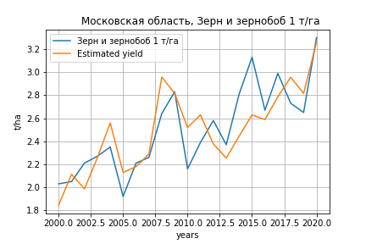
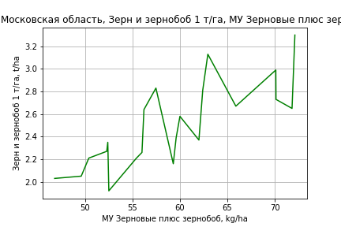
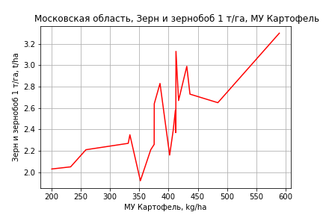
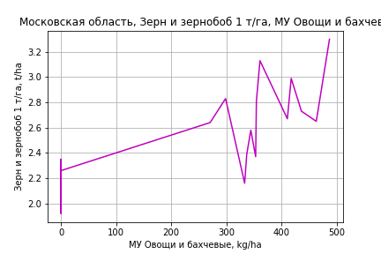
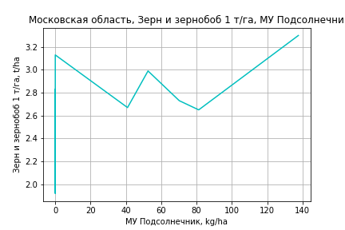
Зерн и зернобоб 1 т/га
Calculated on the basis of information in the (21) years: 2000.0-2020.0
 |  | Iteration 1 |  | Iteration 2 |  | Iteration 3 |  | Iteration 4 |  | Iteration 5 |  | Iteration 6 |  | Iteration 7 |  | Iteration 8 |  | Iteration 9 |  | Iteration 10 |  | Iteration 11 |  | Iteration 12 |  | Iteration 13
 |  | beta | P_value | beta | P_value | beta | P_value | beta | P_value | beta | P_value | beta | P_value | beta | P_value | beta | P_value | beta | P_value | beta | P_value | beta | P_value | beta | P_value | beta | P_value
Parameters | Variables
МУ ВСЕГО | C1 | -0.015169450148 | 0.66354414273
МУ Зерновые плюс зернобоб | C2 | 0.011083429194 | 0.50339209147 | 0.0059474368726 | 0.58140205888 | 0.0095429614425 | 0.32793825347 | 0.0095429614425 | 0.32793825347 | 0.0095429614425 | 0.32793825347 | 0.010398102553 | 0.27280532035 | 0.010726552427 | 0.25138100358 | 0.0093376174305 | 0.2438383292 | 0.021578721501 | 0.026449228423 | 0.019606358193 | 0.011889511962 | 0.024490032558 | 0.0037194242567 | 0.026156364698 | 0.0014948948136 | 0.025163152893 | 0.00031182385928
МУ Картофель | C3 | 0.0023309413007 | 0.16350880951 | 0.001835339441 | 0.095941329185 | 0.0015158506174 | 0.11791346231 | 0.0015158506174 | 0.11791346231 | 0.0015158506174 | 0.11791346231 | 0.0012336329545 | 0.14345698712 | 0.0011515740118 | 0.15962454581 | 0.0011866152836 | 0.12932973569 | 0.0014796972066 | 0.14166050145 | 0.0015802784359 | 0.094895318154 | 0.0017552356638 | 0.093546327441 | 0.0016075311835 | 0.11323565592 | 0.0016468515413 | 0.091841198608
МУ Овощи и бахчевые | C4 | 0.0029717301362 | 0.0033448504914 | 0.0029033278737 | 0.0017702450785 | 0.0027887236846 | 0.0012823808583 | 0.0027887236846 | 0.0012823808583 | 0.0027887236846 | 0.0012823808583 | 0.0028179276677 | 0.00076366083547 | 0.0027929047204 | 0.00057438071063 | 0.002859122415 | 0.00016785668415 | 0.0019644149015 | 0.0056002617264 | 0.002057798774 | 0.0015682873473 | 0.0015734138082 | 0.0096964412146 | 0.0012765388659 | 0.0065978053146 | 0.0012803386253 | 0.0050228498139
МУ Овощи | C5 | 0.0056697651985 | 0.5499194968 | 0.0061039431382 | 0.49411391481 | -0.00086900720775 | 0.46736355325
МУ Подсолнечник | C6 | 0.0028150929002 | 0.18862627023 | 0.0025677390219 | 0.18272957366 | 0.0025687009887 | 0.17149384988 | 0.0025687009887 | 0.17149384988 | 0.0025687009887 | 0.17149384988 | 0.0022378513203 | 0.20157276155 | 0.0021108025225 | 0.21756549899 | 0.0019749689847 | 0.21474098707 | 0.0037979025233 | 0.057949429425 | 0.0037367188834 | 0.052520104489 | 0.0043387448661 | 0.041256922672 | 0.0043341990477 | 0.03922962102 | 0.0041494261002 | 0.030019664861
МУ Сахарная свекла | C7 | 3.7777322551E-17 | 0.67321755297 | 1.2412656034E-18 | 0.59112111773 | 6.7501962028E-18 | 0.6391544452 | -2.0575944532E-16 | 0.019859740278
МУ СХ Культуры Всего | C8 | 0.00092170772206 | 0.5499194968 | 0.00099229003821 | 0.49411391481 | -0.00014127051577 | 0.46736355325 | -0.0054868553534 | 0.46736355325 | -0.0054868553534 | 0.46736355325
Тракторы | C9 | 0.0050672128501 | 0.4104003881 | 0.0041674211911 | 0.44281305907 | -9.5531668648E-05 | 0.52879981293 | -9.5531668648E-05 | 0.52879981293 | -9.5531668648E-05 | 0.52879981293 | -0.00012190791098 | 0.39971049354
Тракторы колесные | C10 | -0.0071354191649 | 0.40336329996 | -0.0059476983275 | 0.43264687625
Опрыскиватели | C11 | 0.031388712691 | 0.053158397526 | 0.030074442325 | 0.043117841598 | 0.021974311827 | 0.018492620098 | 0.021974311827 | 0.018492620098 | 0.021974311827 | 0.018492620098 | 0.0186602242 | 0.012646754109 | 0.017976806383 | 0.012639149705 | 0.01904665917 | 0.0025290561243 | 0.0039175436069 | 0.096697202655 | 0.0035544746217 | 0.085550622806 | -0.00047007271576 | 0.39005725804
Копатели картофеля | C12 | 1.4373062876E-05 | 0.99918744673 | -0.0017261187848 | 0.8927651871 | -0.00052413859419 | 0.9663924896 | -0.00052413859419 | 0.9663924896 | -0.00052413859419 | 0.9663924896 | -0.0050748271924 | 0.6323130228 | -0.0034935026915 | 0.73393586148
Машины для мин удобр | C13 | -0.017801404042 | 0.079052653193 | -0.016860529843 | 0.067755340494 | -0.015001505137 | 0.077407171705 | -0.015001505137 | 0.077407171705 | -0.015001505137 | 0.077407171705 | -0.011663120867 | 0.079533752986 | -0.012736803429 | 0.0500922999 | -0.013990144968 | 0.0076034015679
Посев компл для зерн | C14 | 0.0094773095764 | 0.78537634098 | 0.0010992305958 | 0.96796106409 | -0.019033950118 | 0.097439768311 | -0.019033950118 | 0.097439768311 | -0.019033950118 | 0.097439768311 | -0.018792145922 | 0.091483063355 | -0.016916660444 | 0.11017761913 | -0.014847016293 | 0.068845871656 | -0.0033336271324 | 0.70147139124
Сеялки | C15 | -0.00058800889815 | 0.7403124355 | -0.00051691891283 | 0.75657701999 | -0.0012831115674 | 0.3473911014 | -0.0012831115674 | 0.3473911014 | -0.0012831115674 | 0.3473911014 | -0.00094151456528 | 0.44623053947 | -0.0012097715046 | 0.30960339288 | -0.001455329202 | 0.11550443915 | -0.0022801882594 | 0.052824493511 | -0.0022191137066 | 0.048430824102
Энерг мощ лс/100га | C16 | 0.002494260173 | 0.11490231378 | 0.0020458273256 | 0.057406099231 | 0.0018595723817 | 0.063419983466 | 0.0018595723817 | 0.063419983466 | 0.0018595723817 | 0.063419983466 | 0.0019772196752 | 0.041614337815 | 0.0020087038268 | 0.035216803538 | 0.0021489916904 | 0.010234143188 | 0.00049617524879 | 0.44576692307 | 0.00064720606351 | 0.20274761486 | -2.1692414158E-05 | 0.95907352017 | -0.00010737508223 | 0.79257460055

 | R2 |  | 0.998 |  | 0.998 |  | 0.997 |  | 0.997 |  | 0.997 |  | 0.997 |  | 0.997 |  | 0.997 |  | 0.995 |  | 0.995 |  | 0.993 |  | 0.992 |  | 0.992
 | R2 adj. |  | 0.993 |  | 0.994 |  | 0.994 |  | 0.994 |  | 0.994 |  | 0.994 |  | 0.995 |  | 0.995 |  | 0.991 |  | 0.992 |  | 0.99 |  | 0.99 |  | 0.991
 | F-statistic |  | 222.21080207 |  | 265.64871177 |  | 298.24809396 |  | 298.24809396 |  | 298.24809396 |  | 339.71954475 |  | 381.46084022 |  | 457.30858224 |  | 299.79859774 |  | 364.65087674 |  | 341.10376491 |  | 414.78169395 |  | 548.41206448
 | F value |  | 7.1797175039E-08 |  | 4.6325729351E-09 |  | 3.5408367813E-10 |  | 3.5408367813E-10 |  | 3.5408367813E-10 |  | 2.4186805824E-11 |  | 1.7119123941E-12 |  | 8.0976254606E-14 |  | 1.7940978506E-13 |  | 9.6067498423E-15 |  | 3.6697317561E-15 |  | 2.469865906E-16 |  | 1.0118681375E-17
 | P value |  | 3.2964939239E+18 |  | 1.3596744571E+18 |  | 1.3101326353E+19 |  | 1.9432929506E+18 |  | 1489.6610045 |  | 1317.9171412 |  | 270.58189063 |  | 175.64888559 |  | 154.93230453 |  | 101.26119844 |  | 84.755677936 |  | 79.510416885 |  | 50.394844581

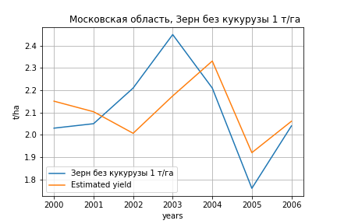
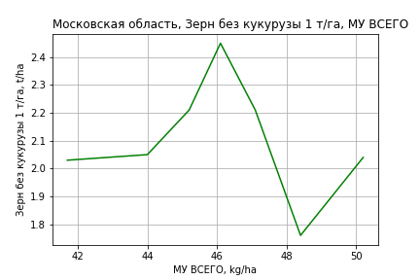
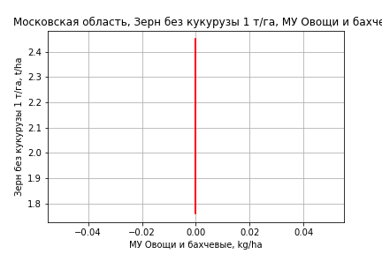
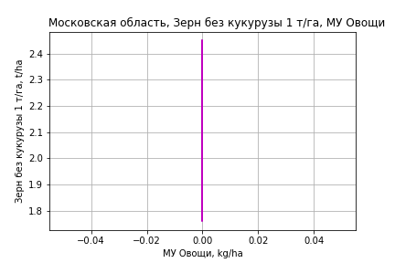
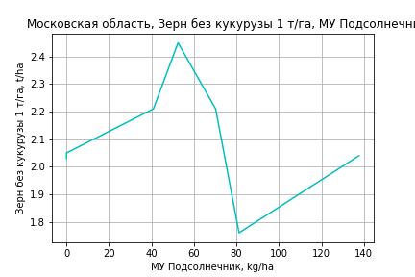
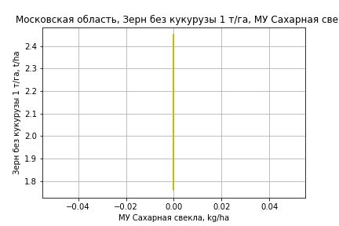
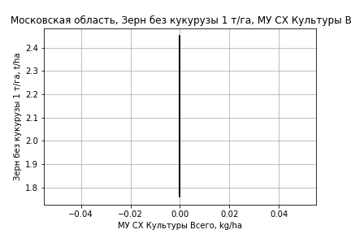
Зерн без кукурузы 1 т/га
Calculated on the basis of information in the (7) years: 2000.0-2006.0
 |  | Iteration 1 |  | Iteration 2 |  | Iteration 3
 |  | beta | P_value | beta | P_value | beta | P_value
Parameters | Variables
МУ ВСЕГО | C1 | 0.042790617284 | 0.59651318049 | 0.034028295543 | 0.42865514943 | 0.033046704002 | 0.11537255285
МУ Зерновые плюс зернобоб | C2 | 0.0002327720346 | 0.99488194934 | -0.00079530521843 | 0.97749802096
МУ Картофель | C3 | -0.00058475627368 | 0.8805719816
МУ Овощи и бахчевые | C4 | 5.7623247127E-18 | 0.61451548451 | -1.637064787E-17 | 0.51146393857 | 5.4802342048E-18 | 0.11756500635
МУ Овощи | C5 | 0 |  | 0 |  | 0
МУ Подсолнечник | C6 | 0.0025004738099 | 0.47908798247 | 0.0025415062665 | 0.3629242186 | 0.0025736952067 | 0.23530743586
МУ Сахарная свекла | C7 | 0 |  | 0 |  | 0
МУ СХ Культуры Всего | C8 | 0 |  | 0 |  | 0
Тракторы | C9 | 0 |  | 0 |  | 0
Тракторы колесные | C10 | 0 |  | 0 |  | 0
Опрыскиватели | C11 | 0 |  | 0 |  | 0
Копатели картофеля | C12 | 0 |  | 0 |  | 0
Машины для мин удобр | C13 | 0 |  | 0 |  | 0
Посев компл для зерн | C14 | 0 |  | 0 |  | 0
Сеялки | C15 | 0 |  | 0 |  | 0
Энерг мощ лс/100га | C16 | 0.00030232995273 | 0.94120867078 | 0.00081431731725 | 0.65903982823 | 0.00081198357738 | 0.6039347487

 | R2 |  | 0.994 |  | 0.994 |  | 0.994
 | R2 adj. |  | 0.981 |  | 0.987 |  | 0.99
 | F-statistic |  | 72.193955463 |  | 133.42227025 |  | 237.12063846
 | F value |  | 0.013718376633 |  | 0.0010413068474 |  | 5.8513833707E-05
 | P value |  | 9.6840786648E+18 |  | inf |  | inf

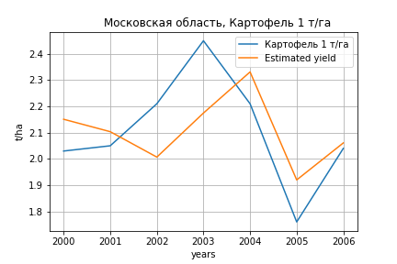
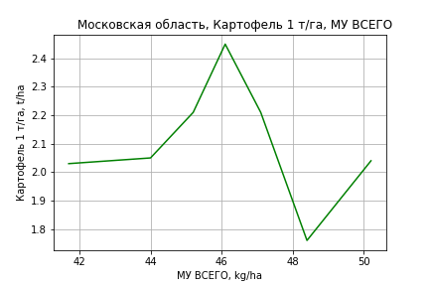
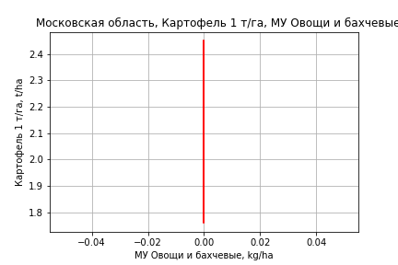
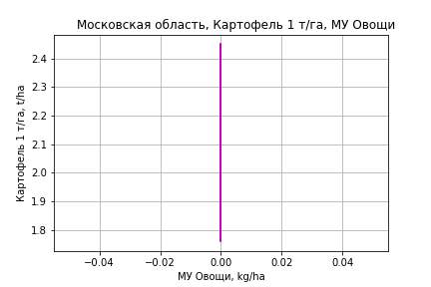



Картофель 1 т/га
Calculated on the basis of information in the (7) years: 2000.0-2006.0
 |  | Iteration 1 |  | Iteration 2 |  | Iteration 3
 |  | beta | P_value | beta | P_value | beta | P_value
Parameters | Variables
МУ ВСЕГО | C1 | 0.042790617284 | 0.59651318049 | 0.034028295543 | 0.42865514943 | 0.033046704002 | 0.11537255285
МУ Зерновые плюс зернобоб | C2 | 0.0002327720346 | 0.99488194934 | -0.00079530521843 | 0.97749802096
МУ Картофель | C3 | -0.00058475627368 | 0.8805719816
МУ Овощи и бахчевые | C4 | 5.7623247127E-18 | 0.61451548451 | -1.637064787E-17 | 0.51146393857 | 5.4802342048E-18 | 0.11756500635
МУ Овощи | C5 | 0 |  | 0 |  | 0
МУ Подсолнечник | C6 | 0.0025004738099 | 0.47908798247 | 0.0025415062665 | 0.3629242186 | 0.0025736952067 | 0.23530743586
МУ Сахарная свекла | C7 | 0 |  | 0 |  | 0
МУ СХ Культуры Всего | C8 | 0 |  | 0 |  | 0
Тракторы | C9 | 0 |  | 0 |  | 0
Тракторы колесные | C10 | 0 |  | 0 |  | 0
Опрыскиватели | C11 | 0 |  | 0 |  | 0
Копатели картофеля | C12 | 0 |  | 0 |  | 0
Машины для мин удобр | C13 | 0 |  | 0 |  | 0
Посев компл для зерн | C14 | 0 |  | 0 |  | 0
Сеялки | C15 | 0 |  | 0 |  | 0
Энерг мощ лс/100га | C16 | 0.00030232995273 | 0.94120867078 | 0.00081431731725 | 0.65903982823 | 0.00081198357738 | 0.6039347487

 | R2 |  | 0.994 |  | 0.994 |  | 0.994
 | R2 adj. |  | 0.981 |  | 0.987 |  | 0.99
 | F-statistic |  | 72.193955463 |  | 133.42227025 |  | 237.12063846
 | F value |  | 0.013718376633 |  | 0.0010413068474 |  | 5.8513833707E-05
 | P value |  | 9.6840786648E+18 |  | inf |  | inf





Кукуруза на зер 1 т/га
Calculated on the basis of information in the (13) years: 2007.0, 2009.0-2020.0
 |  | Iteration 1 |  | Iteration 2 |  | Iteration 3 |  | Iteration 4 |  | Iteration 5 |  | Iteration 6 |  | Iteration 7 |  | Iteration 8 |  | Iteration 9 |  | Iteration 10 |  | Iteration 11 |  | Iteration 12 |  | Iteration 13 |  | Iteration 14
 |  | beta | P_value | beta | P_value | beta | P_value | beta | P_value | beta | P_value | beta | P_value | beta | P_value | beta | P_value | beta | P_value | beta | P_value | beta | P_value | beta | P_value | beta | P_value | beta | P_value
Parameters | Variables
МУ ВСЕГО | C1 | 6.066841913 |  | 0.24334672459 | 0.68794659031 | -0.075914197913 | 0.75627416319
МУ Зерновые плюс зернобоб | C2 | -2.6683528307
МУ Картофель | C3 | -0.72477161672 |  | -0.082337117663 | 0.56438696987
МУ Овощи и бахчевые | C4 | 0.16001407196 |  | 0.024381346346 | 0.38727341866 | 0.012522507163 | 0.2582409834 | 0.010219950543 | 0.081711708324 | 0.010219950543 | 0.081711708324 | 0.010219950543 | 0.081711708324 | 0.009859422779 | 0.068891564437 | 0.009859422779 | 0.068891564437 | 0.0091481024845 | 0.047466689186 | 0.0073686295152 | 0.10983146794 | 0.0078013375754 | 0.047914091246 | 0.0086511513187 | 0.13863747455 | 0.0090784385021 | 0.10749487564 | 0.008073324235 | 0.10433357336
МУ Овощи | C5 | -0.17737101312 |  | 0.023575926141 | 0.85822701806 | 0.065602368254 | 0.51013458983 | 0.06688471698 | 0.40647243004 | 0.06688471698 | 0.40647243004 | 0.06688471698 | 0.40647243004 | -0.005084190454 | 0.61241943692
МУ Подсолнечник | C6 | 2.099866703E-13 |  | -9.8855282924E-16 | 0.75242510889 | 1.8948143407E-15 | 0.38679451474 | -3.6855647749E-16 | 0.26951805992
МУ Сахарная свекла | C7 | 2.2799388211E-14 |  | 2.0722528006E-16 | 0.83265129261 | -6.6833282955E-16 | 0.4228501049 | 3.0326572944E-16 | 0.38152802104 | -4.027494146E-17 | 0.33047292914
МУ СХ Культуры Всего | C8 | -0.028834392032 |  | 0.003832630174 | 0.85822701806 | 0.0106646761 | 0.51013458983 | 0.010873141651 | 0.40647243004 | 0.010873141651 | 0.40647243004 | 0.010873141651 | 0.40647243004 | -0.00082651352178 | 0.61241943692 | -0.03210124998 | 0.61241943692
Тракторы | C9 | -0.84981710255 |  | -0.033906078954 | 0.81447342541 | 0.045953593615 | 0.4668139232 | 0.043022835835 | 0.38930838293 | 0.043022835835 | 0.38930838293 | 0.043022835835 | 0.38930838293 | -0.0017605627021 | 0.23048768545 | -0.0017605627021 | 0.23048768545 | -0.0019717076652 | 0.13275637683
Тракторы колесные | C10 | 1.1641896063 |  | 0.046151648396 | 0.81911373053 | -0.065874483559 | 0.45336642295 | -0.062122090093 | 0.37256288765 | -0.062122090093 | 0.37256288765 | -0.062122090093 | 0.37256288765
Опрыскиватели | C11 | 0.19127976406 |  | 0.18820096078 | 0.41525502336 | 0.18474757823 | 0.29419807564 | 0.16368685117 | 0.19503759886 | 0.16368685117 | 0.19503759886 | 0.16368685117 | 0.19503759886 | 0.078533095679 | 0.23342073898 | 0.078533095679 | 0.23342073898 | 0.054844093054 | 0.15814977959 | 0.049249675105 | 0.24844450436 | 0.040854348975 | 0.037526748896 | 0.01211446886 | 0.60666204311 | -0.003253015035 | 0.61668598322
Копатели картофеля | C12 | 0.0074066777279 |  | 0.16065782897 | 0.48788410586 | 0.11784016702 | 0.46836834119 | 0.10038429888 | 0.40495408076 | 0.10038429888 | 0.40495408076 | 0.10038429888 | 0.40495408076 | 0.098106951505 | 0.40306455239 | 0.098106951505 | 0.40306455239 | 0.065162521622 | 0.45185954471 | 0.10927437084 | 0.26540738096 | 0.096113462998 | 0.18706357464 | -0.058548261873 | 0.49833710402
Машины для мин удобр | C13 | -0.95572237176 |  | -0.17620289807 | 0.51026031297 | -0.055620006188 | 0.62374899478 | -0.035517060075 | 0.62875557055 | -0.035517060075 | 0.62875557055 | -0.035517060075 | 0.62875557055 | -0.0082589268378 | 0.89972039156 | -0.0082589268378 | 0.89972039156 | 0.016995358707 | 0.6724780457 | -0.0099060435837 | 0.81588847558
Посев компл для зерн | C14 | -5.4003516077 |  | -0.22867556825 | 0.7989984251 | 0.28907229554 | 0.3956653504 | 0.24460191067 | 0.310494237 | 0.24460191067 | 0.310494237 | 0.24460191067 | 0.310494237 | 0.049884240704 | 0.54911498923 | 0.049884240704 | 0.54911498923 | 0.053095720943 | 0.48584572635 | 0.084265797716 | 0.33319833789 | 0.089148314362 | 0.25632624548 | 0.011815174214 | 0.91841424951 | 0.077704473302 | 0.23034832917 | 0.058932076662 | 0.23407175379
Сеялки | C15 | -0.14671387978 |  | -0.031590756079 | 0.37137391906 | -0.024359064942 | 0.29279438387 | -0.022471925533 | 0.20169243102 | -0.022471925533 | 0.20169243102 | -0.022471925533 | 0.20169243102 | -0.032481209839 | 0.031839237417 | -0.032481209839 | 0.031839237417 | -0.030726435337 | 0.017653949415 | -0.033873921878 | 0.015517601282 | -0.034391095781 | 0.0073273430062
Энерг мощ лс/100га | C16 | 0.36136086269 |  | 0.052992383936 | 0.50919074546 | 0.013129185374 | 0.61285517421 | 0.0053811528665 | 0.18110727527 | 0.0053811528665 | 0.18110727527 | 0.0053811528665 | 0.18110727527 | 0.0055835312114 | 0.14910647343 | 0.0055835312114 | 0.14910647343 | 0.0061496863875 | 0.074927297342 | 0.0073409329016 | 0.056443883947 | 0.0069598986328 | 0.027287994979 | 0.0056886724176 | 0.19398339849 | 0.0050933239721 | 0.21446656171 | 0.0047957859241 | 0.21583083774

 | R2 |  | 1 |  | 0.991 |  | 0.985 |  | 0.984 |  | 0.984 |  | 0.984 |  | 0.978 |  | 0.978 |  | 0.976 |  | 0.961 |  | 0.96 |  | 0.881 |  | 0.874 |  | 0.87
 | R2 adj. |  |  |  | 0.88 |  | 0.9 |  | 0.929 |  | 0.929 |  | 0.929 |  | 0.928 |  | 0.928 |  | 0.938 |  | 0.915 |  | 0.926 |  | 0.807 |  | 0.818 |  | 0.831
 | F-statistic |  |  |  | 8.9694661249 |  | 11.678017805 |  | 18.106302167 |  | 18.106302167 |  | 18.106302167 |  | 19.540677053 |  | 19.540677053 |  | 25.512026272 |  | 20.949294277 |  | 28.224385367 |  | 11.876214397 |  | 15.579909937 |  | 22.315494817
 | F value |  |  |  | 0.25578249618 |  | 0.081461265885 |  | 0.018054297889 |  | 0.018054297889 |  | 0.018054297889 |  | 0.0058091954434 |  | 0.0058091954434 |  | 0.0012123854631 |  | 0.00081368944096 |  | 0.000144840415 |  | 0.0015439757364 |  | 0.00044430891201 |  | 9.4762396155E-05
 | P value |  | 84126.003457 |  | 9.5394325901E+18 |  | 4.0328763775E+18 |  | 8.8199483476E+18 |  | 4.9928107453E+18 |  | 9.66147341E+16 |  | 9.1834186345E+17 |  | 1320.2590648 |  | 1016.0581423 |  | 171.11474203 |  | 153.36039565 |  | 108.71806444 |  | 49.885969541 |  | 37.044697001





Кукуруза на силос 1 т/га
Calculated on the basis of information in the (14) years: 2007.0-2020.0
 |  | Iteration 1 |  | Iteration 2 |  | Iteration 3 |  | Iteration 4 |  | Iteration 5 |  | Iteration 6 |  | Iteration 7 |  | Iteration 8 |  | Iteration 9 |  | Iteration 10 |  | Iteration 11 |  | Iteration 12 |  | Iteration 13 |  | Iteration 14
 |  | beta | P_value | beta | P_value | beta | P_value | beta | P_value | beta | P_value | beta | P_value | beta | P_value | beta | P_value | beta | P_value | beta | P_value | beta | P_value | beta | P_value | beta | P_value | beta | P_value
Parameters | Variables
МУ ВСЕГО | C1 | 2.4777246586 | 0.88962628751 | -0.30895870774 | 0.71086323571
МУ Зерновые плюс зернобоб | C2 | -1.3643049299 | 0.87588449702
МУ Картофель | C3 | -0.25849492173 | 0.88620927317 | 0.022318606727 | 0.86224271167 | -0.0027258227648 | 0.97582298184
МУ Овощи и бахчевые | C4 | 0.088365433048 | 0.82871137039 | 0.025623398625 | 0.48392759979 | 0.023027333845 | 0.42690034935 | 0.022295806901 | 0.092351660512 | 0.022295806901 | 0.092351660512 | 0.022295806901 | 0.092351660512 | 0.021957907651 | 0.059005931917 | 0.021957907651 | 0.059005931917 | 0.020214745656 | 0.040169024219 | 0.018819319246 | 0.037010430574 | 0.03044875928 | 0.025089044692 | 0.031743957445 | 0.029847532741 | 0.033310791413 | 0.022023332761 | 0.02315841964 | 0.10286391978
МУ Овощи | C5 | -0.02879014298 | 0.96842476057 | 0.059323621706 | 0.84482367231 | 0.0218311753 | 0.92556907338 | 0.025734958447 | 0.87651569209 | 0.025734958447 | 0.87651569209 | 0.025734958447 | 0.87651569209 | -0.009808815215 | 0.64404835236
МУ Подсолнечник | C6 | -1.0966424226E-15 | 0.91918809564 | 2.0078834509E-15 | 0.63559125308 | 3.289015332E-16 | 0.85691583694 | -2.6532379385E-17 | 0.97832287554
МУ Сахарная свекла | C7 | -3.7330361759E-14 | 0.89414458278 | -5.8904849881E-15 | 0.60432022027 | -1.8086427775E-16 | 0.66952274543 | 1.9242006709E-15 | 0.58471160598 | -2.4978597083E-17 | 0.97933107278
МУ СХ Культуры Всего | C8 | -0.0046802814887 | 0.96842476057 | 0.0096439690733 | 0.84482367231 | 0.0035489940326 | 0.92556907338 | 0.0041836141528 | 0.87651569209 | 0.0041836141528 | 0.87651569209 | 0.0041836141528 | 0.87651569209 | -0.0015945740981 | 0.64404835236 | -0.061932225409 | 0.64404835236
Тракторы | C9 | -0.30956107645 | 0.89900047985 | 0.067668623257 | 0.78858326197 | 0.015982935572 | 0.92578159667 | 0.019804154613 | 0.8412838851 | 0.019804154613 | 0.8412838851 | 0.019804154613 | 0.8412838851 | -0.0016050069177 | 0.57580557108 | -0.0016050069177 | 0.57580557108 | -0.0019026872137 | 0.46570301738
Тракторы колесные | C10 | 0.42008508628 | 0.89971683038 | -0.095324152808 | 0.78581314493 | -0.024520546296 | 0.91858729455 | -0.029873188633 | 0.82860491968 | -0.029873188633 | 0.82860491968 | -0.029873188633 | 0.82860491968
Опрыскиватели | C11 | 0.48114163943 | 0.52604166609 | 0.49773936352 | 0.3122277339 | 0.3874059482 | 0.18744175861 | 0.3887001321 | 0.11601158868 | 0.3887001321 | 0.11601158868 | 0.3887001321 | 0.11601158868 | 0.35504623753 | 0.027871665577 | 0.35504623753 | 0.027871665577 | 0.3130292774 | 0.0051269525511 | 0.30289995288 | 0.00336866005 | 0.059968735955 | 0.26769346543 | 0.020252560893 | 0.69675730878 | -0.030780857666 | 0.059692664373
Копатели картофеля | C12 | 0.34930423732 | 0.73035306612 | 0.46522553849 | 0.32993921069 | 0.38776634261 | 0.2459544278 | 0.38736479382 | 0.1721775287 | 0.38736479382 | 0.1721775287 | 0.38736479382 | 0.1721775287 | 0.40418161884 | 0.098712336259 | 0.40418161884 | 0.098712336259 | 0.3554985304 | 0.070523871528 | 0.38336334725 | 0.041050768273 | 0.085906439016 | 0.70663406826 | -0.18690839906 | 0.31745847678
Машины для мин удобр | C13 | -0.66051256284 | 0.75718697504 | -0.34277179182 | 0.30846489867 | -0.28613698262 | 0.21768835331 | -0.28241638633 | 0.087907819235 | -0.28241638633 | 0.087907819235 | -0.28241638633 | 0.087907819235 | -0.28058537469 | 0.055519190507 | -0.28058537469 | 0.055519190507 | -0.24018579299 | 0.015990787431 | -0.25806557195 | 0.0061089465684
Посев компл для зерн | C14 | -1.7992849819 | 0.90615664276 | 0.56992608977 | 0.6873150913 | 0.20524084493 | 0.80167978659 | 0.2230461197 | 0.64442238787 | 0.2230461197 | 0.64442238787 | 0.2230461197 | 0.64442238787 | 0.12976174277 | 0.48945734769 | 0.12976174277 | 0.48945734769 | 0.13714019522 | 0.42986486933 | 0.16787159057 | 0.30796871187 | 0.33316900083 | 0.20778536824 | 0.19158042112 | 0.47358725318 | 0.41823878868 | 0.014324983739 | 0.2483607861 | 0.090499527679
Сеялки | C15 | -0.10032612238 | 0.79185363093 | -0.043827117854 | 0.50369097021 | -0.045694417338 | 0.39452531585 | -0.044785181451 | 0.23353548293 | -0.044785181451 | 0.23353548293 | -0.044785181451 | 0.23353548293 | -0.04928970401 | 0.082826600703 | -0.04928970401 | 0.082826600703 | -0.045111408484 | 0.062490183528 | -0.049294359731 | 0.032039538209 | -0.054485764821 | 0.11229727831
Энерг мощ лс/100га | C16 | 0.18998752405 | 0.83020722911 | 0.054836906683 | 0.59905008703 | 0.045171102715 | 0.58015685757 | 0.042786610215 | 0.0057025723385 | 0.042786610215 | 0.0057025723385 | 0.042786610215 | 0.0057025723385 | 0.042995651032 | 0.00176127354 | 0.042995651032 | 0.00176127354 | 0.044358930592 | 0.00034380907038 | 0.045266139467 | 0.00010859736421 | 0.034556437264 | 0.0035695103845 | 0.032702840872 | 0.0068935368857 | 0.030638932519 | 0.0077843353539 | 0.027281699248 | 0.024238473593

 | R2 |  | 0.992 |  | 0.992 |  | 0.991 |  | 0.991 |  | 0.991 |  | 0.991 |  | 0.991 |  | 0.991 |  | 0.991 |  | 0.99 |  | 0.969 |  | 0.956 |  | 0.951 |  | 0.928
 | R2 adj. |  | 0.895 |  | 0.945 |  | 0.96 |  | 0.97 |  | 0.97 |  | 0.97 |  | 0.976 |  | 0.976 |  | 0.979 |  | 0.98 |  | 0.945 |  | 0.932 |  | 0.931 |  | 0.909
 | F-statistic |  | 10.139913691 |  | 21.139023589 |  | 31.676508696 |  | 46.441981653 |  | 46.441981653 |  | 46.441981653 |  | 63.645835031 |  | 63.645835031 |  | 81.931161674 |  | 99.120948051 |  | 41.143842595 |  | 39.226269587 |  | 48.173846473 |  | 47.560193914
 | F value |  | 0.24152559061 |  | 0.046027431319 |  | 0.0079748704478 |  | 0.0010691375234 |  | 0.0010691375234 |  | 0.0010691375234 |  | 0.00012695559273 |  | 0.00012695559273 |  | 1.4625274727E-05 |  | 1.8189047082E-06 |  | 1.3840301255E-05 |  | 7.6029023257E-06 |  | 1.6815103753E-06 |  | 1.3748372185E-06
 | P value |  | 1.1664377357E+19 |  | 4.8909522008E+18 |  | 3.4748153641E+20 |  | 1.6969412818E+18 |  | 1.3650352697E+18 |  | 6.3431346863E+16 |  | 2.6957141086E+17 |  | 1194.4804369 |  | 1035.2200259 |  | 178.52549439 |  | 165.04115252 |  | 111.26820897 |  | 51.391454696 |  | 39.114379767






Масличные 1 т/га
Calculated on the basis of information in the (21) years: 2000.0-2020.0
 |  | Iteration 1 |  | Iteration 2 |  | Iteration 3 |  | Iteration 4 |  | Iteration 5 |  | Iteration 6 |  | Iteration 7 |  | Iteration 8 |  | Iteration 9 |  | Iteration 10 |  | Iteration 11 |  | Iteration 12 |  | Iteration 13
 |  | beta | P_value | beta | P_value | beta | P_value | beta | P_value | beta | P_value | beta | P_value | beta | P_value | beta | P_value | beta | P_value | beta | P_value | beta | P_value | beta | P_value | beta | P_value
Parameters | Variables
МУ ВСЕГО | C1 | -0.0097352536037 | 0.67225667683
МУ Зерновые плюс зернобоб | C2 | 0.0089967231447 | 0.41455068333 | 0.0057006123911 | 0.42805849861 | 0.0057006123911 | 0.42805849861 | 0.010075809201 | 0.16322135273 | 0.010241045661 | 0.22244813103 | 0.010241045661 | 0.22244813103 | 0.010405620083 | 0.19021107302 | 0.0094601898497 | 0.16493435227 | 0.013078452574 | 0.035927350634 | 0.014968706127 | 0.024813430075 | 0.01783873611 | 0.0014853741592 | 0.018175317917 | 0.00077583426947 | 0.0077817135752 | 0.12757108096
МУ Картофель | C3 | 0.0017967330728 | 0.11197640629 | 0.0014786721185 | 0.05015459006 | 0.0014786721185 | 0.05015459006 | 0.0010899036775 | 0.11803374716 | 0.0010835214354 | 0.17819882498 | 0.0010835214354 | 0.17819882498 | 0.0010302203572 | 0.13699005627 | 0.0010540725013 | 0.11052078144 | 0.0011407025464 | 0.085610601964 | 0.0012848649742 | 0.071526824254 | 0.001129430185 | 0.08816362344 | 0.0010194908747 | 0.074886702701 | 0.0013088556987 | 0.089600116723
МУ Овощи и бахчевые | C4 | 0.00080713970966 | 0.11647024068 | 0.00076324138993 | 0.10454147014 | 0.00076324138993 | 0.10454147014 | 0.00062378583261 | 0.18597139932 | 0.00056317590066 | 0.30053924549 | 0.00056317590066 | 0.30053924549 | 0.00056740306351 | 0.27311677755 | 0.0006124765987 | 0.19570441846 | 0.00034801623413 | 0.38176259202 | 0.00011488920678 | 0.77462925172 | -0.0001042263503 | 0.70481798361
МУ Овощи | C5 | 0.0084942346885 | 0.19713166921 | 0.0087728757935 | 0.1571721641 | 0.0087728757935 | 0.1571721641 | 0.00028787464461 | 0.73476417046 | -0.00015441109649 | 0.87399673321
МУ Подсолнечник | C6 | 0.0023683407166 | 0.10584095046 | 0.0022095971424 | 0.093533453314 | 0.0022095971424 | 0.093533453314 | 0.002210767707 | 0.10914443296 | 0.002146887494 | 0.17615433382 | 0.002146887494 | 0.17615433382 | 0.0020832155309 | 0.15316049796 | 0.0019907553843 | 0.1418005233 | 0.0025295836169 | 0.052289571968 | 0.0028438286493 | 0.041893732809 | 0.0029268293075 | 0.033241880687 | 0.0031170244183 | 0.013045547549 | 0.0015405936879 | 0.29703699515
МУ Сахарная свекла | C7 | 2.0394438193E-17 | 0.72961665445 | -3.588193165E-19 | 0.81248117547
МУ СХ Культуры Всего | C8 | 0.0013808687717 | 0.19713166921 | 0.001426166178 | 0.1571721641 | 0.001426166178 | 0.1571721641 | 4.6798460542E-05 | 0.73476417046 | -2.5101903699E-05 | 0.87399673321 | -0.00097494168502 | 0.87399673321
Тракторы | C9 | 0.0055285166367 | 0.19124347966 | 0.0049510599784 | 0.18402860597 | 0.0049510599784 | 0.18402860597 | -0.00023629374109 | 0.050777361838
Тракторы колесные | C10 | -0.0079996682769 | 0.17473741258 | -0.0072374281529 | 0.16601161774 | -0.0072374281529 | 0.16601161774
Опрыскиватели | C11 | 0.016629367883 | 0.10456885588 | 0.015785912439 | 0.092478876799 | 0.015785912439 | 0.092478876799 | 0.0059293075338 | 0.30973157157 | 0.0063666199577 | 0.35261289371 | 0.0063666199577 | 0.35261289371 | 0.0057514766095 | 0.28197837411 | 0.0064797116766 | 0.14957230665 | 0.0020078017431 | 0.1805290035 | -0.00043759586925 | 0.45151608067
Копатели картофеля | C12 | -0.0071828522235 | 0.45064064435 | -0.0082998425802 | 0.34011559175 | -0.0082998425802 | 0.34011559175 | -0.0068372187565 | 0.45226345647 | -0.0016301787413 | 0.87317147895 | -0.0016301787413 | 0.87317147895 | -0.0023779824636 | 0.78309774512
Машины для мин удобр | C13 | -0.0030380214329 | 0.61184898035 | -0.0024341993532 | 0.65636300657 | -0.0024341993532 | 0.65636300657 | -0.00017205406463 | 0.97534034783 | -0.0038340254312 | 0.54544540796 | -0.0038340254312 | 0.54544540796 | -0.0032821160391 | 0.5142973499 | -0.0041352495453 | 0.28168159624
Посев компл для зерн | C14 | 0.036889922089 | 0.13915859513 | 0.031513146874 | 0.10940004423 | 0.031513146874 | 0.10940004423 | 0.0070141825884 | 0.36811686464 | 0.010319837212 | 0.25821745112 | 0.010319837212 | 0.25821745112 | 0.010434905047 | 0.22891217079 | 0.011843685268 | 0.081920457153 | 0.015246847809 | 0.016087860785 | 0.016735023302 | 0.013349487393 | 0.013108746451 | 0.0022246881137 | 0.012822306677 | 0.001629731255 | 0.018931654163 | 0.00027553822032
Сеялки | C15 | 0.00062529770133 | 0.59583126562 | 0.00067092091306 | 0.54551698534 | 0.00067092091306 | 0.54551698534 | -0.00026141693988 | 0.78519806256 | -0.00092569606643 | 0.39760927866 | -0.00092569606643 | 0.39760927866 | -0.00087531184364 | 0.37922403775 | -0.001042459818 | 0.1733712143 | -0.0012862741637 | 0.086666082384
Энерг мощ лс/100га | C16 | 0.00029286315216 | 0.75822611419 | 5.0737167523E-06 | 0.99355248644 | 5.0737167524E-06 | 0.99355248644 | -0.0002215697174 | 0.73397634475 | -0.0002238882724 | 0.7713648506 | -0.0002238882724 | 0.7713648506 | -0.00020177350521 | 0.77973938727 | -0.00010628135624 | 0.86078391579 | -0.00059482586054 | 0.16970335987 | -0.00090690189371 | 0.041461124035 | -0.001120953522 | 0.0015558472955 | -0.0011281625979 | 0.0010403215926

 | R2 |  | 0.996 |  | 0.995 |  | 0.995 |  | 0.994 |  | 0.991 |  | 0.991 |  | 0.991 |  | 0.991 |  | 0.99 |  | 0.987 |  | 0.986 |  | 0.986 |  | 0.973
 | R2 adj. |  | 0.987 |  | 0.988 |  | 0.988 |  | 0.986 |  | 0.981 |  | 0.981 |  | 0.982 |  | 0.984 |  | 0.983 |  | 0.981 |  | 0.981 |  | 0.982 |  | 0.966
 | F-statistic |  | 112.20096597 |  | 134.33779439 |  | 134.33779439 |  | 126.71722995 |  | 97.888634275 |  | 97.888634275 |  | 118.12963773 |  | 142.1493432 |  | 156.50102229 |  | 151.94297903 |  | 182.02252458 |  | 230.66420948 |  | 151.19838459
 | F value |  | 7.7091256429E-07 |  | 6.9507774714E-08 |  | 6.9507774714E-08 |  | 1.6192183787E-08 |  | 1.1496426651E-08 |  | 1.1496426651E-08 |  | 1.0205677099E-09 |  | 8.4730995344E-11 |  | 1.1733392277E-11 |  | 4.1077988031E-12 |  | 3.8445625888E-13 |  | 2.5509267101E-14 |  | 4.7839952172E-13
 | P value |  | 3.2964939239E+18 |  | 1.3596744571E+18 |  | 8.7150895683E+17 |  | 1.5360475688E+18 |  | 1.6452410305E+17 |  | 300.33773096 |  | 270.58189063 |  | 175.64888559 |  | 154.93230453 |  | 137.86082356 |  | 86.520234323 |  | 78.2753903 |  | 41.196611781

Подсолнечник 1 т/га
There is no data on Подсолнечник 1 т/га







Овощи откр гр 1 т/га
Calculated on the basis of information in the (21) years: 2000.0-2020.0
 |  | Iteration 1 |  | Iteration 2 |  | Iteration 3 |  | Iteration 4 |  | Iteration 5 |  | Iteration 6 |  | Iteration 7 |  | Iteration 8 |  | Iteration 9 |  | Iteration 10 |  | Iteration 11 |  | Iteration 12
 |  | beta | P_value | beta | P_value | beta | P_value | beta | P_value | beta | P_value | beta | P_value | beta | P_value | beta | P_value | beta | P_value | beta | P_value | beta | P_value | beta | P_value
Parameters | Variables
МУ ВСЕГО | C1 | -0.15076884962 | 0.65451484128
МУ Зерновые плюс зернобоб | C2 | -0.03911667319 | 0.80401305832 | -0.090163194092 | 0.39386492207
МУ Картофель | C3 | 0.048871177331 | 0.011769468296 | 0.043945400752 | 0.001596090321 | 0.038434011986 | 0.0004121827561 | 0.040347052505 | 7.6582932714E-05 | 0.038389921935 | 0.00021419102203 | 0.038389921935 | 0.00021419102203 | 0.030539968138 | 0.00387653338 | 0.029635390435 | 0.0044866703156 | 0.03005729559 | 0.00059812408143 | 0.033075566005 | 0.00046992535803 | 0.03635646999 | 7.2270977978E-05 | 0.038983813162 | 7.11947201E-06
МУ Овощи и бахчевые | C4 | 0.018682997416 | 0.02528724571 | 0.018003148752 | 0.018515198524 | 0.014611194118 | 0.013381000902 | 0.014569128884 | 0.010368952245 | 0.015092589488 | 0.015524043091 | 0.015092589488 | 0.015524043091 | 0.017894328624 | 0.020875037802 | 0.017705459372 | 0.022199876459 | 0.017487830218 | 0.012378470592 | 0.015372477418 | 0.036640946274 | 0.013156346284 | 0.057785486677 | 0.0090333011681 | 0.053622128934
МУ Овощи | C5 | 0.13613245134 | 0.16241806191 | 0.14044773686 | 0.12651817959 | 0.11066911062 | 0.17230909446 | 0.11391348169 | 0.14674511862 | -0.035511819058 | 0.01155508406
МУ Подсолнечник | C6 | -0.012078421007 | 0.53825313891 | -0.01453686606 | 0.41771939416 | -0.010987823015 | 0.51912539969
МУ Сахарная свекла | C7 | 1.4317293104E-16 | 0.86780889434 | -3.467878582E-17 | 0.14449308053 | -6.4516449274E-17 | 0.032836879695 | 3.9600896218E-17 | 0.4653617648 | 2.4381711351E-17 | 0.44301903408 | 1.5820034188E-16 | 0.01924688644 | 6.5780194342E-17 | 0.76914212733 | 1.2452546619E-16 | 0.54933199614 | 3.1889953039E-17 | 0.68485115787 | 4.5563092978E-17 | 0.25168580039 | 6.216467075E-17 | 0.40673586096 | 5.2413561758E-17 | 0.71580892023
МУ СХ Культуры Всего | C8 | 0.022130428198 | 0.16241806191 | 0.022831944371 | 0.12651817959 | 0.017990969693 | 0.17230909446 | 0.018518392217 | 0.14674511862 | -0.0057729935375 | 0.01155508406 | -0.22421933071 | 0.01155508406
Тракторы | C9 | 0.11373343817 | 0.081386720687 | 0.10479042758 | 0.068916746279 | 0.085909957205 | 0.087430340688 | 0.089175210546 | 0.066446456587 | -0.0010498256424 | 0.51902109393 | -0.0010498256424 | 0.51902109393 | -0.0022943039943 | 0.26708778858
Тракторы колесные | C10 | -0.15942727767 | 0.07866995643 | -0.14762254497 | 0.066675066983 | -0.12126229949 | 0.084176439702 | -0.12585233296 | 0.063685703502
Опрыскиватели | C11 | 0.42113516039 | 0.014509313155 | 0.40807265455 | 0.0097821352178 | 0.33873591808 | 0.0052204009434 | 0.34066011625 | 0.0035427238838 | 0.20251020263 | 0.013932585212 | 0.20251020263 | 0.013932585212 | 0.064622119172 | 0.35878431887 | 0.051152864779 | 0.46290593722 | 0.045874539333 | 0.098362532709 | 0.019921875537 | 0.44729486826 | -0.00690313878 | 0.39439247373
Копатели картофеля | C12 | 0.19163290211 | 0.18850910732 | 0.17433418982 | 0.18402029773 | 0.13725872408 | 0.2492566394 | 0.13669970908 | 0.23560587331 | 0.20624473592 | 0.10750435037 | 0.20624473592 | 0.10750435037 | 0.024681521653 | 0.85391310208 | 0.055618071041 | 0.67626254903 | 0.050345558527 | 0.65527979992 | -0.10335016555 | 0.28695079777
Машины для мин удобр | C13 | -0.18354791501 | 0.064396778612 | -0.17419658591 | 0.054018035639 | -0.13197277547 | 0.057736959203 | -0.12918502906 | 0.05295353009 | -0.12369887713 | 0.092631707735 | -0.12369887713 | 0.092631707735 | 0.014812122056 | 0.81998128814 | -0.0052837622011 | 0.93351357943
Посев компл для зерн | C14 | 0.56003228948 | 0.12698585824 | 0.47676273668 | 0.10001836437 | 0.35527992995 | 0.13411014802 | 0.37078500665 | 0.10583101747 | -0.021781863967 | 0.83553020684 | -0.021781863967 | 0.83553020684 | 0.0079177007713 | 0.95321135685 | 0.047224651302 | 0.72121535448 | 0.04997862337 | 0.68547751234 | -0.037711522713 | 0.77008079263 | 0.069641175636 | 0.40717955308 | 0.022741555123 | 0.71562602674
Сеялки | C15 | -0.023602053114 | 0.1948691568 | -0.022895491228 | 0.17975721895 | -0.023344583405 | 0.16394076827 | -0.02264176078 | 0.16057820587 | -0.041874052318 | 0.009743804315 | -0.041874052318 | 0.009743804315 | -0.027891012564 | 0.11326145653 | -0.033001076094 | 0.058848303943 | -0.032992939967 | 0.049716110163
Энерг мощ лс/100га | C16 | 0.032041533305 | 0.047881830438 | 0.027584568559 | 0.014817111746 | 0.021031342376 | 0.0026041519198 | 0.018910057637 | 0.00067052982991 | 0.020157109461 | 0.00078778459057 | 0.020157109461 | 0.00078778459057 | 0.02531117094 | 0.00042188616955 | 0.025973569333 | 0.0002876111717 | 0.025706534816 | 2.1128640834E-05 | 0.023872834268 | 8.4129665081E-05 | 0.021915956484 | 7.3008559679E-05 | 0.020397491445 | 4.2199702391E-05

 | R2 |  | 0.998 |  | 0.998 |  | 0.998 |  | 0.998 |  | 0.997 |  | 0.997 |  | 0.994 |  | 0.993 |  | 0.993 |  | 0.991 |  | 0.99 |  | 0.99
 | R2 adj. |  | 0.994 |  | 0.995 |  | 0.995 |  | 0.995 |  | 0.994 |  | 0.994 |  | 0.99 |  | 0.989 |  | 0.99 |  | 0.988 |  | 0.987 |  | 0.988
 | F-statistic |  | 262.5025215 |  | 313.28954617 |  | 346.57117064 |  | 400.03399679 |  | 337.06528559 |  | 337.06528559 |  | 222.43488883 |  | 243.4291291 |  | 299.43733534 |  | 280.9086718 |  | 332.29790765 |  | 420.97432014
 | F value |  | 4.0182786682E-08 |  | 2.4018802822E-09 |  | 1.8069419836E-10 |  | 1.072076326E-11 |  | 3.3695237039E-12 |  | 3.3695237039E-12 |  | 5.9486671421E-12 |  | 6.8689086041E-13 |  | 3.77432548E-14 |  | 1.5515916874E-14 |  | 1.4299296809E-15 |  | 9.3729108604E-17
 | P value |  | 3.2964939239E+18 |  | 1.3596744571E+18 |  | 3.453072082E+19 |  | 1.1350724937E+18 |  | 1.011130678E+18 |  | 9.4021830992E+17 |  | 6.1377511434E+17 |  | 3.9985009558E+17 |  | 8.1661228342E+16 |  | 1.9235550104E+17 |  | 1.5317123202E+17 |  | 2.13058096E+17

Years | Территория | Зерн и зернобобовые 1000 га | Зернобобовые 1000 га | Зерновые 1000 га | Зерновые доля | Зерн и зернобобовые 1000 т | Зернобобовые 1000 т | Зерновые 1000 т | Зерновые т/га | Зерн и зернобоб т/га | Зернобоб т/га | Картофель т/га | Овощи 1000 т | Зернобоб 1 т/га | Зерн и зернобоб 1 т/га | Зерн без кукурузы 1 т/га | Картофель 1 т/га | Кукуруза на зер 1 т/га | Кукуруза на силос 1 т/га | Масличные 1 т/га | Подсолнечник 1 т/га | Овощи откр гр 1 т/га | МУ ВСЕГО | МУ Зерновые и зернобобовые | МУ Зерновые | МУ Зерновые плюс зернобоб | МУ Картофель | МУ Овощи | МУ Овощи и бахчевые | МУ Подсолнечник | МУ Сахарная свекла | МУ СХ Культуры Всего | Тракторы | Тракторы колесные | Опрыскиватели | Копатели картофеля | Машины для мин удобр | Посев компл для зерн | Сеялки | Энерг мощ лс/100га
1990 | Московская область | 286.38 |  |  |  | 6372.4 |  |  |  | 22.251553879 |  | 83.412720139 | 8080.3 |  |  |  |  |  |  |  |  |  |  |  |  |  |  |  |  |  |  |  |  |  |  |  |  |  |  | 858
1991 | Московская область | 266.54 |  |  |  | 5290.7 |  |  |  | 19.849553538 |  | 116.96849141 | 7859.5 |  |  |  |  |  |  |  |  |  |  |  |  |  |  |  |  |  |  |  |  |  |  |  |  |  |  | 902
1992 | Московская область | 272.2 |  |  |  | 6136.7 |  |  |  | 22.544819985 |  | 89.708528515 | 6947.3 |  |  |  |  |  |  |  |  |  |  |  |  |  |  |  |  |  |  |  |  |  |  |  |  |  |  | 908
1993 | Московская область | 256.51 |  |  |  | 4719.1 |  |  |  | 18.397333437 |  | 71.2690656 | 4451.1 |  |  |  |  |  |  |  |  |  | 151.6 | 151.6 |  | 151.6 | 229.6 |  |  |  |  |  |  |  |  |  |  |  |  | 888
1994 | Московская область | 234.34 |  |  |  | 5362 |  |  |  | 22.881283605 |  | 96.59083045 | 5342.8 |  |  |  |  |  |  |  |  |  | 55.7 | 59.7 |  | 59.7 | 124.1 |  |  | 37.6 |  |  |  |  |  |  |  |  |  | 859
1995 | Московская область | 238.91 |  |  |  | 3616.6 |  |  |  | 15.137918044 |  | 120.72791392 | 4941.4 |  |  |  |  |  |  |  |  |  | 39.1 | 36.8 |  | 36.8 | 123.7 |  |  | 27.5 |  |  |  |  |  |  |  |  |  | 801
1996 | Московская область | 238.99 | 5.72 | 233.27 | 0.023934055818 | 4413.16 | 104.05 | 4309.11 | 18.472628285 | 18.465877233 | 18.190559441 | 153.17477175 | 5968.23 |  |  |  |  |  |  |  |  |  | 33.5 | 30.3 |  | 30.3 | 97.4 |  |  | 29.6 |  |  |  |  |  |  |  |  |  | 720
1997 | Московская область | 232.06 | 7.93 | 224.13 | 0.034172196846 | 4601.46 | 159.08 | 4442.38 | 19.820550573 | 19.828751185 | 20.060529634 | 118.07191235 | 5107.71 |  |  |  |  |  |  |  |  |  | 29.1 | 27.4 |  | 27.4 | 98.8
1998 | Московская область | 207.4 | 7.27 | 200.13 | 0.035053037608 | 2607.89 | 70.76 | 2537.13 | 12.677409684 | 12.574204436 | 9.7331499312 | 91.450081125 | 4778.21 |  |  |  |  |  |  |  |  |  | 36.4 | 36.7 |  | 36.7 | 131.5 |  |  |  |  |  |  |  |  |  |  |  |  | 662
1999 | Московская область | 184.97 | 7.23 | 177.74 | 0.039087419582 | 1263.78 | 12.82 | 1250.96 | 7.0381456059 | 6.8323511921 | 1.7731673582 | 94.636078886 | 5239.49 |  |  |  |  |  |  |  |  |  | 46.6 | 48.8 |  | 48.8 | 221 |  |  |  |  |  |  |  |  |  |  |  |  | 612
2000 | Московская область | 170.15 | 4.04 | 166.11 | 0.02374375551 | 3414.44 | 56.63 | 3357.81 | 20.214376016 | 20.067234793 | 14.017326733 | 102.66292948 | 6361.1 | 1.42 | 2.03 | 2.03 | 2.03 |  |  | 0.75 |  | 20.409 | 44 | 46.8 |  | 46.8 | 200.8 |  |  | 81.2 |  |  |  |  |  |  |  |  |  | 601
2001 | Московская область | 157.54 | 6.26 | 151.28 | 0.039735940079 | 3051.23 | 102.15 | 2949.08 | 19.494182972 | 19.367970039 | 16.317891374 | 79.484149485 | 5648.54 | 1.83 | 2.05 | 2.05 | 2.05 |  |  | 0.64 |  | 19.824 | 46.1 | 62 |  | 62 | 233 |  |  | 40.9 |  |  |  |  |  |  |  |  |  | 585
2002 | Московская область | 161.81 | 5.93 | 155.88 | 0.0366479204 | 3496.95 | 82.89 | 3414.06 | 21.901847575 | 21.611457883 | 13.978077572 | 73.031857908 | 5795.32 | 1.49 | 2.21 | 2.21 | 2.21 |  |  | 0.95 |  | 21.145 | 41.7 | 50.4 |  | 50.4 | 259.1 |  |  | 70.2 |  |  |  |  |  |  |  |  |  | 552
2003 | Московская область | 120.97 | 5.19 | 115.78 | 0.04290319914 | 2522.87 | 70.07 | 2452.8 | 21.185006046 | 20.855336034 | 13.500963391 | 103.6567041 | 6182.1 | 1.78 | 2.27 | 2.45 | 2.45 |  |  | 1.07 |  | 22.25 | 48.4 | 59.3 |  | 59.3 | 331.3 |  |  | 52.5 |  |  |  |  |  |  |  |  |  | 542
2004 | Московская область | 124.35 | 5.11 | 119.24 | 0.041093687173 | 2853.43 | 94.81 | 2758.62 | 23.135021805 | 22.946763168 | 18.553816047 | 105.94702684 | 5391.27 | 1.95 | 2.35 | 2.21 | 2.21 |  |  | 1.08 |  | 22.967 | 47.1 | 56 |  | 56 | 352 |  |  | 137.6 |  |  |  |  |  |  |  |  |  | 518
2005 | Московская область | 111.32 | 3.84 | 107.48 | 0.03449514912 | 2106.01 | 60.66 | 2045.35 | 19.030052103 | 18.918523176 | 15.796875 | 121.37692454 | 5353.81 | 1.6 | 1.92 | 1.76 | 1.76 |  |  | 0.83 |  | 24.194 | 45.2 | 60 |  | 60 | 375.7 |  |  |  |  |  |  |  |  |  |  |  |  | 525
2006 | Московская область | 95.04 | 2.81 | 92.23 | 0.029566498316 | 2030.62 | 36.33 | 1994.29 | 21.623007698 | 21.365951178 | 12.928825623 | 141.58368837 | 6188.53 | 1.54 | 2.21 | 2.04 | 2.04 |  |  | 0.93 |  | 27.597 | 50.2 | 59.6 |  | 59.6 | 412.4 |  |  |  |  |  |  |  |  |  |  |  |  | 495
2007 | Московская область | 85.79 | 2.57 | 83.22 | 0.02995687143 | 1906.37 | 38.7 | 1867.67 | 22.442561884 | 22.22135447 | 15.058365759 | 142.62403433 | 5822.69 | 1.51 | 2.26 |  |  | 2.67 | 21.47 | 1.06 |  | 28.27 | 50.5 | 62.4 |  | 62.4 | 436.6 |  |  |  |  |  |  |  |  |  |  |  |  | 496
2008 | Московская область | 94.81 | 1.58 | 93.23 | 0.016664908765 | 2438.45 | 27.38 | 2411.07 | 25.86152526 | 25.719333404 | 17.329113924 | 149.26883822 | 5975.93 | 1.75 | 2.64 |  |  |  | 22.03 | 0.96 |  | 28.97 | 53.45 | 70.1 |  | 70.1 | 385.49 |  | 436.39 |  |  |  | 6622 | 5200 | 356 | 103 | 448 | 7 | 832 | 514
2009 | Московская область | 84.28 | 1.15 | 83.13 | 0.013644992881 | 2376.31 | 18.56 | 2357.75 | 28.362203777 | 28.195420028 | 16.139130435 | 185.51324004 | 5972.38 | 1.62 | 2.83 |  |  | 4.02 | 24.8 | 0.92 |  | 30.22 | 48.8 | 55.42 |  | 55.42 | 484.19 |  | 487.29 |  |  |  | 6232 | 4955 | 359 | 98 | 448 | 8 | 827 | 497
2010 | Московская область | 85.41 | 1.69 | 83.72 | 0.019786910198 | 1725.63 | 15.8 | 1709.83 | 20.423196369 | 20.204074464 | 9.349112426 | 103.24296675 | 4723.02 | 1.02 | 2.16 |  |  | 2.48 | 13.25 | 0.8 |  | 24.17 | 46.46 | 49.6 |  | 49.6 | 411.72 |  | 463.35 |  |  |  | 6221 | 4886 | 318 | 82 | 427 | 10 | 743 | 513
2011 | Московская область | 94.4 | 1.63 | 92.77 | 0.017266949153 | 2224.65 | 24.84 | 2199.81 | 23.712514822 | 23.566207627 | 15.239263804 | 181.00876808 | 6222.12 | 1.53 | 2.39 |  |  | 7.6 | 22.94 | 0.9 |  | 30.37 | 48.78 | 56.21 |  | 56.21 | 412.72 |  | 417.8 |  |  |  | 5940 | 4681 | 321 | 82 | 416 | 11 | 563 | 470
2012 | Московская область | 94.57 | 1.6 | 92.97 | 0.016918684572 | 2403.97 | 28.22 | 2375.75 | 25.553942132 | 25.420006345 | 17.6375 | 174.15649561 | 5843.34 | 1.76 | 2.58 |  |  | 7.64 | 24.56 | 1.08 |  | 30.77 | 47.24 | 52.29 |  | 52.29 | 369.68 |  | 353.29 |  |  |  | 5911 | 4656 | 327 | 70 | 397 | 14 | 587 | 423
2013 | Московская область | 98.42 | 2.18 | 96.24 | 0.022149969518 | 1777.53 | 6.55 | 1770.98 | 18.401704073 | 18.060658403 | 3.004587156 | 154.31529348 | 4864.19 | 1.01 | 2.37 |  |  | 8.5 | 22.82 | 1.32 |  | 28.29 | 39.01 | 52.51 |  | 52.51 | 334.09 |  | 298.67 |  |  |  | 4396 | 3583 | 327 | 70 | 397 | 14 | 587 | 412
2014 | Московская область | 103.29 | 1.71 | 101.58 | 0.016555329654 | 2860.42 | 30.23 | 2830.19 | 27.861685371 | 27.693097105 | 17.678362573 | 183.1886193 | 4935.93 | 1.93 | 2.81 |  |  | 4.22 | 18.45 | 1.14 |  | 27.73 | 41.98 | 52.4 |  | 52.4 | 407.97 |  | 354.63 |  |  |  | 5616 | 4446 | 310 | 47 | 355 | 10 | 542 | 382
2015 | Московская область | 133.62 | 1.82 | 131.8 | 0.013620715462 | 4175.14 | 47.44 | 4127.7 | 31.317905918 | 31.246370304 | 26.065934066 | 219.53296862 | 5664.38 | 2.59 | 3.13 |  |  | 7.33 | 27.5 | 1.25 |  | 30.53 | 43.64 | 62.94 |  | 62.94 | 375.54 |  | 333.3 |  |  |  | 0 | 0 | 0 | 0 | 0 | 0 | 0 | 358
2016 | Московская область | 144.76 | 3.97 | 140.79 | 0.027424702957 | 3575.47 | 60.84 | 3514.63 | 24.963633781 | 24.699295385 | 15.324937028 | 204.13309025 | 5752.73 | 1.91 | 2.67 |  |  | 5.53 | 24.23 | 1.11 |  | 29.47 | 44.34 | 57.47 |  | 57.47 | 412.65 |  | 361.09 |  |  |  | 0 | 0 | 0 | 0 | 0 | 0 | 0 | 363
2017 | Московская область | 148.19 | 10.15 | 138.04 | 0.068493150685 | 4267 | 222.49 | 4044.51 | 29.299550855 | 28.794115662 | 21.920197044 | 192.80434783 | 5137.42 | 2.28 | 2.99 |  |  | 3.76 | 18.06 | 1.42 |  | 26.57 | 48.19 |  | 65.89 | 65.89 | 417.14 |  | 344.48 |  |  |  |  |  |  |  |  |  |  | 372
2018 | Московская область | 137.08 | 7.19 | 129.89 | 0.052451123432 | 3693.45 | 117.53 | 3575.92 | 27.530371853 | 26.943755471 | 16.346314325 | 190.31889027 | 5314.41 | 1.64 | 2.73 |  |  | 5.32 | 22.96 | 1.18 |  | 26.99 | 53.89 |  | 72.11 | 72.11 | 431.2 |  | 337.14 |  |  |  |  |  |  |  |  |  |  | 358
2019 | Московская область | 147.94 | 7.85 | 140.09 | 0.053062052183 | 3882.88 | 98.79 | 3784.09 | 27.011849525 | 26.246316074 | 12.584713376 | 225.6314628 | 5781.04 | 1.29 | 2.65 |  |  | 5.76 | 26.55 | 1.96 |  | 27.16 | 55.9 |  | 71.81 | 71.81 | 401.94 |  | 270.68 |  |  |  | 4118 | 3473 | 283 | 24 | 282 | 50 | 497 | 334
2020 | Московская область | 165.1 | 6.97 | 158.13 | 0.04221683828 | 5299.12 | 182.4 | 5116.72 | 32.35768039 | 32.096426408 | 26.169296987 | 148.55526054 | 5077.57 | 2.74 | 3.3 |  |  | 6.38 | 25.63 | 2.3 |  | 24.94 |  | 70.12 |  | 70.12 | 589.06 | 410.85 | 410.85 |  |  | 66.79 | 4420 | 4141 | 297 | 32 | 264 | 33 | 421

